Крутой онлайн debugger
Крутой онлайн debugger
 | 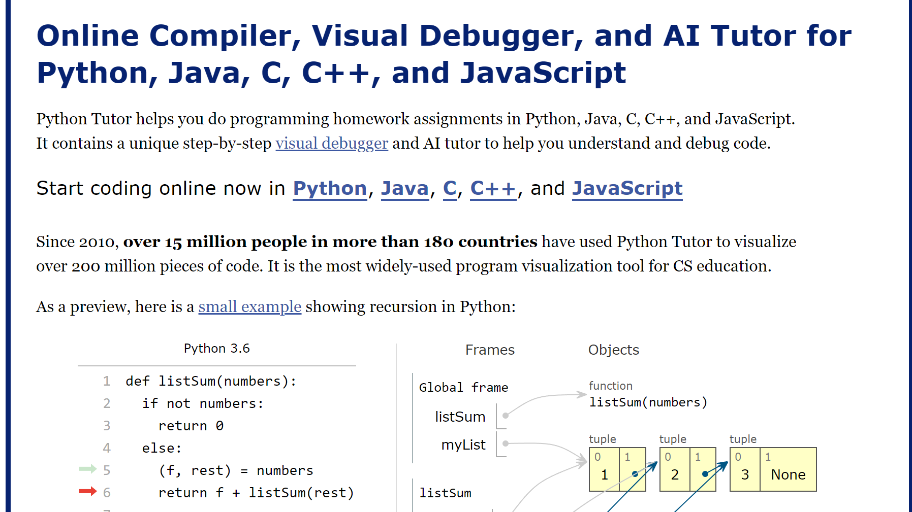 `https://pythontutor.com/

Console.
 | `https://habr.com/ru/articles/484544/
console.log()
 | Вариант 1 | console.log(name, " приветствует ", 1+2, "раза")
 | Вариант 2 | console.log(`${name} приветствует ${1+2} раза`)
 | Вариант 3 | console.log(name + " приветствует " + 3 + " раза")
 | Вариант 4 | console.log("%s приветствует %d раза", name, 3) | "%s" — строка, "%d" — число, "%с" — директива для применения стилей
"%с" — директива для применения стилей |  | console.log( ' This is %c%s%c.' ,'font-size: 1.2em; font-weight: 600; color: deepskyblue; text-decoration: underline;' ,harry.name ,''); | Важно! %c%s%c - второй %c является '' и несет функцию закрытия тэга со стилями , 'font-size: 1.2em; font-weight: 600; color: deepskyblue; text-decoration: underline;' , harry.name , '' //это обязательный элемент, который закрывает стили
Console.debug() и сonsole.info()
 |  | const harry = { name: 'Harry', age: 28, married: false, job: 'developer', salary: 300, }, alice = { name: 'Alice', age: 23, married: false, job: 'manager', salary: 100, }, bob = { name: 'Bob', age: 32, married: true, job: 'tester', salary: 200 }
console.log() |  | console.log(harry, alice, bob)
сonsole.debug() | Полезно! Полный аналог console.log(), только не отображается в консоли браузера! | console.debug( ' The first employee is', harry.name, '\n The second employee is', alice.name, '\n The third employee is', bob.name )
сonsole.info() | Полный аналог console.log()
Console.count()
 |  | Console.count() выводит количество вызовов метода с определенной меткой
console.countReset() | Важно! Для обнуления счетчика с заданным значением используется console.countReset(). | let user = '' function greet() { console.count(user) return 'hi ' + user } user = 'bob' greet() user = 'alice' greet() greet() console.count('alice') | 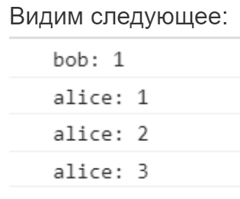
Console.group() | Для коллекций
Имеет только один уровень вложенности | const harry = { name: 'Harry', age: 28, married: false, job: 'developer', salary: 300, }, alice = { name: 'Alice', age: 23, married: false, job: 'manager', salary: 100, }, bob = { name: 'Bob', age: 32, married: true, job: 'tester', salary: 200 } | console.groupCollapsed('harry') console.log(harry.name) console.log(harry.age) console.log(harry.married) console.log(harry.job) console.log(harry.salary) console.groupEnd() console.groupCollapsed('alice') console.log(alice.name) console.log(alice.age) console.log(alice.married) console.log(alice.job) console.log(alice.salary) console.groupEnd() console.groupCollapsed('bob') console.log(bob.name) console.log(bob.age) console.log(bob.married) console.log(bob.job) console.log(bob.salary) console.groupEnd() | 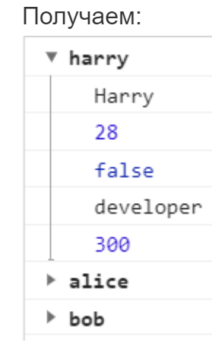
Console.table()
 |  | let staff = [{ name: 'Harry', age: 29, married: false, job: 'developer', salary: 'many', }, { name: 'Alice', age: 23, married: false, job: 'manager', salary: 'few' }, { name: 'Bob', age: 32, married: true, job: 'tester', salary: 'medium' } ]
 |  | console.table(stuff);
Console.time()
console.time() |  | Console.time() запускает таймер с именем из переданного параметра.
console.timeEnd() |  | Таймер останавливается с помощью console.timeEnd().
console.timeLog() |  | Для фиксации промежуточных значений используется console.timeLog()
 |  | console.time('time') // факториал натурального числа function fact(n) { return n ? n * fact(n - 1) : 1 } console.log(fact(12)) console.timeLog('time') // последовательность чисел Фибоначчи function fib(n) { return n <= 1 ? n : fib(n - 1) + fib(n - 2) } console.log((fib(34))) // осторожно: при больших значениях браузер повесится console.timeEnd('time') | 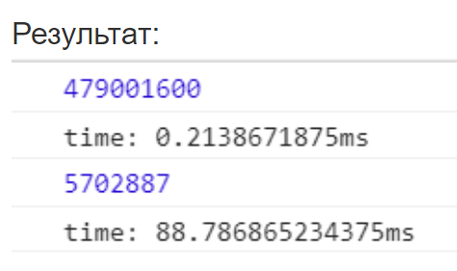
Console.trace()
 |  | Console.trace() выводит трассировку стека. Может использоваться для определения последовательности вызовов функций.
 |  | foo() function foo() { // код bar() } function bar() { // много кода baz() } function baz() { // очень много кода console.trace('stack traces:') } | 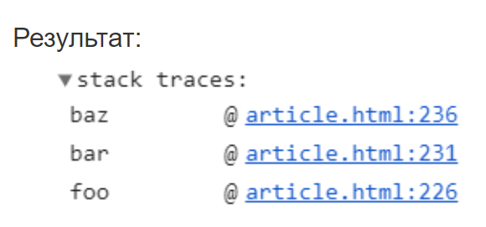

js Back
Урок 1 часть 1
VSCode Extensions
JavaScript Snippets Pack |  | 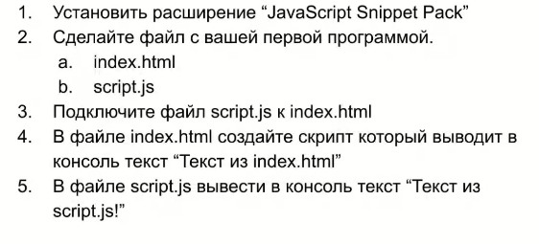 | 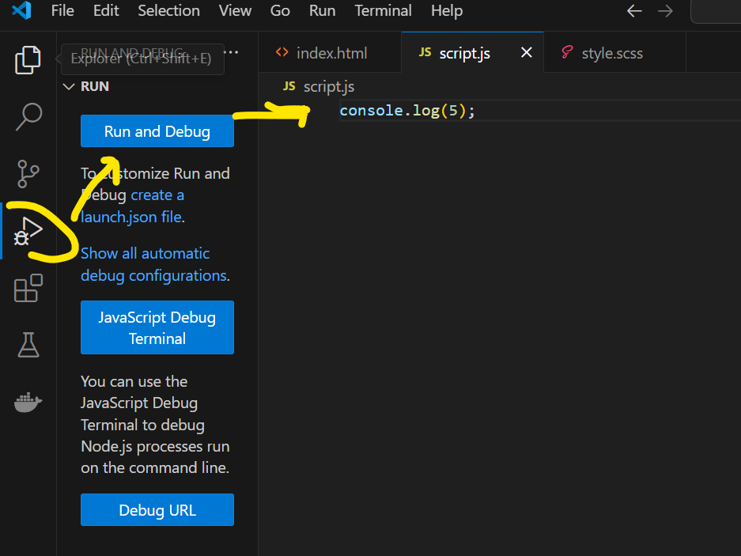 Запуск script.js через node.js (необходимо дополнительно установить)
Подключение js | Важно! Js файлы всегда запускаются у клиентов (на бразуерах пользователей), а не на серверах. В этом отличие js от других языков программирования | Подключение js Два варианта: | 00 04 04 <script language="JavaScript"> alert ("Привет, мир!"); </script> | Самоизучение
Вариант 1 | Важно! Современный вариант, когда пользователю отправляется пустой html, а js уже отдельно собирает страницу по мере просмотра html пользователем | <script language="JavaScript"> alert ("Привет, мир!"); </script> |  | Лекция |  | `https://wm-school.ru/js/javascript_in_HTML.php https://learn.javascript.ru https://developer.mozilla.org/ru/docs/Web/JavaScript/Guide/Expressions_and_Operators
Вариант 2 | Важно! При загрузке html, код исполняется последовательно. Соответственно скрипт, объявленный в начале будет исполняться прежде, чем загрузится вся страница! Для того, чтобы в начале загрузить html есть два варианта | Вариант2.1 Расположить в начале скрипты с параметром defer. Выполнится только после того как все тэги загрузятся <head><script src="script.js" defer></script></head> Вариант2.2 Расположить в самом конце скрипты js …...<script src="script.js"></script></body> Вариант2.3 Расположить в начале скрипты с параметром async (используется чаще всего для сбора дополнительных данных - google analytics). Выполнится в любой момент загрузки html - random execution <head><script src="script.js" async></script></head> | Важно! Подключать js файлы в порядке вызова вспомогательных (утилитных классов), а в конце уже js с логикой исполнения прогрммы. | Семинар | ДЗ по курсу необходимо выполнять, все ДЗ с решениями и видео-разборами тут: https://disk.yandex.ru/d/dNcHjZs3c96ypw Сайт-учебник по изучению javascript: https://learn.javascript.ru/ | Полный курс JS-базовый: 1 - https://youtu.be/MbRmNGKXVOg 2 - https://youtu.be/dUlEIwEDkV4 3 - https://youtu.be/7qpbKy9XS48 4 - https://youtu.be/Su9Gml6xUUU 5 - https://youtu.be/lXJH1l9s214 6 - https://youtu.be/qdyJkc-BjQA 7 - https://youtu.be/fGTG-mrGpFY 8 - https://youtu.be/lXbF_Jta6vQ
Очень важная директива!
js соответствует политике ecma-262 https://ecma-international.org/publications-and-standards/standards/ecma-262/ |  | "use strict"; Простыми словами! Позволяет включить дополнительную проверку например: a = 5; //по идее должна быть ошибка, так как такой переменной нет в скрипте, однако без use strict компилятор создаст ее в window объекте и согласится с ней. пишется в начале кода. Отключает оберточную доработку кода со стороны js, дабы js не исправлял ошибки в части синтаксиса на этапе компиляции, чтобы не наделать ошибок в Runtime |  | Ресурсы |  | `https://nodejs.org/en/ - (интерпретатор) чтобы запускать js без использования html
Объявление переменной |  |  | 00 06 25 | Анимации css |  | https://animate.style/
let message = "string"; | Вариант 1 | Объявление переменной let message = "string"; message = 1234; //одна и таже переменная может принимать разные типы данных |  | Самоизучение |  | jQuery Коротко ознакомиться
const message = "string"; | Вариант 2 | Объявление переменной const message = "string"; //переменная константа - не меняет своего значения Важно! Золотое правло для любого языка - всегда создавай в начале const, а затем если потребовалось, меняй на let (или просто преобразуй в переменные в других языках)
var x = 0, y = 0; | Вариант 3: Важно! объявление переменных через var - устаревший вариант, более не используем | Объявление переменной var x = 0, y = 0; Можно создавать через запятую | var x = 0, y = 0; alert( х == 0 && у == 0 ); // true (true && true)
 |  | Очень важно! При использовании var в качестве оператора объявления переменной, может произойти эффект поднятия этой переменной. При использовании оператора let этот эффект не происходит - будет выведена ошибка - undefined variable
 | Пояснение! Эффект поднятия переменной происходит по причине того, что при исполнении js скрипта интерпретатор вначале читает весь код и создает все переменные var, а уже приступив к исполнению, присваивает всем переменным соответствующие значения. Пояснение2! Поэтому var обычно жрут гораздо больше памяти, чем let | Эффект поднятия переменной console.log(a); //undefined var a = "hello"; console.log(a); //hello | Аналогичный результат var a; console.log(a); //undefined a = "hello"; console.log(a); //hello
Множественное объявление переменных
 |  | const userNameEl = document.querySelector('.userNameInput'), searchBtm = document.querySelector('.searchUserName'), reposEl = document.querySelector('.repos'), favouriteEl = document.querySelector('.favourites');
Очень интересно! ?? === Optional |  | let message = null ?? "string";
Типы данных |  |  | 00 08 29
JS - это слаботипизированный язык, так как он может сам преобразовывать одни типы данных в другие | 8 bigint - для чисел более 2 в степени 53. Обозначается как 238472347495054n * 24n Однако! Bigint может работать только с себе подобным типом! 238472347495054n * 24 - не получится 238472347495054n * 24n - получится 238472347495054n * BigInt(24) - получится Number(238472347495054n) * 24 - получится | Существующие типы в js String() 1 Строки Number() 2 Числа (сразу включают целочисленный и вещественный тип, если не применена функия parseInt) 2.1. Infinity представляет собой математическую бесконечность ∞. Это особое значение, которое больше любого числа. 2.2. Nan (Not a Number) означает вычислительную ошибку. Это результат неправильной или неопределённой математической операции. Единственная проверка на наличие NaN в переменной - isNan() 3 Символы (не буквы, а специальные уникальные символы) 4 Списки Boolean() 5 Булевый (логический) тип 6 Значение «null» 7 Значение «undefined» | 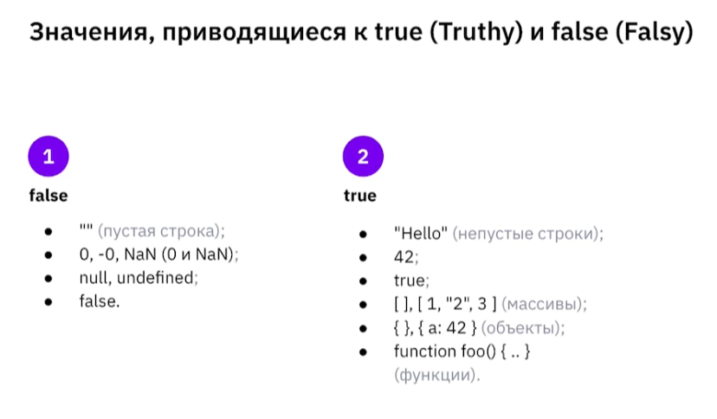 Значения, приводящие к true и false
Строка |  | Строка В JavaScript можно встретить три типа кавычек. ● Двойные кавычки: "Это строковый тип данных". ● Одинарные кавычки: ' Это строковый тип данных '. ● Обратные кавычки: `Это строковый тип данных `. Используются при форматированном выводе значений | // Вставим переменную alert( `Привет, ${name}!` ); // Привет, Алевтина! // Вставим выражение alert( `результат: ${2 + 2}` ); // результат: 4
Булевый (логический) тип |  | Булевый (логический) тип Такой тип, как правило, используется для хранения значений да/нет – (true/false). Можно провести двоичную аналогию 1 и 0. | let compare = 5 > 2; alert( compare ); // true (результатом сравнения будет "да")
Значение «null» | В JavaScript null – это просто специальное значение, которое представляет собой «ничего», «пусто» или «значение неизвестно». | Значение «null» Специальное значение null не относится ни к одному из типов, описанных выше. Оно формирует отдельный тип, который содержит только значение nul
Значение «undefined» | Технически мы можем присвоить значение undefined любой переменной: let age = 123; // изменяем значение на undefined age = undefined; alert(age); // "undefined" …Но так делать не рекомендуется. Обычно null используется для присвоения переменной «пустого» или «неизвестного» значения, а undefined – для проверок, была ли переменная назначена. | Значение «undefined» Специальное значение undefined также стоит особняком. Оно формирует тип из самого себя так же, как и null. Единственное применение! Оно означает, что «значение не было присвоено». Если переменная объявлена, но ей не присвоено никакого значения, то её значением будет undefined: let age; alert(age); // выведет "undefined" | Важно! let age = undefined; //Мы никогда так не делаем просто потому что let age; и так вернет undefined let age = null; //Так можно делать
Преобразование типов | Важно! parseInt() - устаревший вариант, более не используем | Преобразование в целочисленный тип let number = Number.parseInt(prompt(“Введите число”));
Приведение к числу, унарный + |  | Преобразование в число Плюс + существует в двух формах: бинарной, которую мы использовали выше, и унарной. Унарный - это применённый к одному значению. Если операнд не число, унарный плюс преобразует его в число. | // Преобразует не числа в числа alert( +true ); // 1 alert( +"" ); // 0
 |  | const str = '56.75';
Вариант 1
Очень схож с Number(str) | Вариант 1 | console.log(+str); | 56.75
 | Вариант 2 | console.log(-str); | -56.75
* 1 пытается преобразовать все выражения в арифметическое и у него это получается, так как str содержит только цифры | Вариант 3 | console.log(str * 1); | 56.75
 | Вариант 4 | console.log(Number(str)); | 56.75
 | Вариант 5 | console.log(Number.parseInt(str)); | 56
 | Вариант 6 | console.log(Number.parseFloat(str)); | 56.75
 | Вариант 7 | console.log((Number)(str)); | 56.75
Вариант 2
 | Вариант 1 | console.log(+str); | NaN
 | Вариант 2 | console.log(-str); | NaN
 | Вариант 3 | console.log(str * 1); | NaN
 | Вариант 4 | console.log(Number(str)); | NaN
Отличие parseInt и parseFloat от всех остальных. Они могут парсить 56 .75 значения с нечисловыми символами, но до момента встречи с ними | Вариант 5 | console.log(Number.parseInt(str)); | 56
 | Вариант 6 | console.log(Number.parseFloat(str)); | 56
 | Вариант 7 | console.log((Number)(str)); | NaN
Преобразование типов Операции сравнения со String, Number …
5 == '5' //true | Никогда не использовать! | Логика js: Не могу сравнить разные типы, нужно преобразовать их в один. Ответ: true
5 === '5' //false 5 !== '5' //true | Всегда использовать! js не преобразует тип данных | Логика js: Это разные типы, значит они не равны. Ответ: false
Преобразование типов Операции сравнения c Массивами, Object..
console.log([] === []); //false console.log({} === {}); //false |  | Массивы - это ссылочный тип, а не примитив у которого есть перегруженный оператор сложения для строк, а также умножения итд для чисел Для ссылочного типа оператор сравнения работает по-иному - сравнивая ячейки памяти, в которых хранятся массивы. Чтобы сравнить значения, хранящиеся в массивах, то нужно их обойти циклом и сравнить каждое с каждым. | Важно! Если у нас имеется переменная, указывающая на mutable объект, то мы должны понимать, что присваивая данный объект другой переменной, мы скопируем лишь ссылку, а не сам объект. Это проще понимается на основании экземпляров калссов. Ведь присваивая один и тот же экземпляр нескольким переменным, мы всего лишь копируем ссылку на данный экземпляр. Все потому, что mutable объекты (такие как Arrays) образуются за счет создания экземпляра класса Array, хранящего определенную структуру хранения данных.

Работа с вещественными числами
 | Интересно и практично! В Банках вещественные числа хранят как целые, только в нужный момент делят на 100. | const x = 0.2; const y = 0.3; console.log(x+y == 0.5); //может быть false из-за принципов математических операций с числами с точкой. Поэтому желательно округлять результат таких операций
Округление чисел |  | const n = 2.3342;
 |  | console.log(Math.round(n)); | 2
 |  | console.log(Math.floor(n)); | 2
 |  | console.log(Math.ceil(n)); | 3
 | Аналог Number.parseInt | console.log(Math.trunc(n)); | 2
 |  | console.log(n.toFixed(2)); //Важно!!! Возвращает строку! | "2.33"
Прямые и косые ковычки 1 |  | alert("Привет"); alert( `Привет, ${name}!` ); // Привет, Алевтина! alert( `результат: ${2 + 2}` ); // результат: 4
Прямые и косые ковычки 2 |  | //Привет, Саша console.log("Привет,\nСаша"); - обычные ковычки (нужно использовать \n) //Привет, Саша console.log(`Привет, - косые ковычки (не нужно использовать \n) Саша`); | Причина, почему ` лучше
Если очень длинная строка |  | //Используем + для склеивания двух строк console.log("Привет аждпваджпо вжаопждлоав важдповджа" + "Саша");
Если не хочется использовать два вида ковычек в одной строке |  | //Вариант с использованием разных ковычек console.log("Привет 'Саша' "); //Вариант с использованием одинаковых ковычек console.log("Привет \"Саша\" ");
Проверка класса оператором
typeof true; |  | Тип переменной Оператор typeof возвращает тип аргумента. | typeof undefined // "undefined" typeof 0 // "number" typeof true // "boolean" typeof "oo" // "string"
arr instanceof Array |  | Тип переменной Оператор instanceof возвращает true/false | new Rabbit instanceof Rabbit
alert(); |  | Вывод на экран Она показывает сообщение и ждёт, пока пользователь нажмёт кнопку «ОК». alert("Привет"); | alert("Привет"); alert( `Привет, ${name}!` ); // Привет, Алевтина! alert( `результат: ${2 + 2}` ); // результат: 4
let test = prompt("Test"); | result = prompt(title, [default]); title - текст для отображения в окне. default - необязательный второй параметр, который устанавливает начальное значение в поле для текста в окне. | Запрос данных от пользователя Этот код отобразит модальное окно с текстом, полем для ввода текста, и кнопками OK (Проложить)/Отмена. Преобразование в целочисленный тип let number = Number.parseInt(prompt(“Введите число”));
result = confirm(question); |  | Запрос данных от пользователя (без необходимости ввода - по кнопке) Функция confirm отображает модальное окно с текстом вопроса question и двумя кнопками: Да и Нет. Результат – true, если нажата кнопка Да. В других случаях – false.
Арифметика в JS
Сложение | Важно! Сложение и преобразование строк — это особенность бинарного плюса +. alert( '1' + 2 ); // "12" alert( 2 + '1' ); // "21" | Есть строка-> склейка; Нет строк -> Арифметическая операция ● Сложение +, и присвоить += | Пояснение! Взятие остатка от деления %, %= 6 % 4 Сколько целых четверок в шестерке? Одна. Все что осталось - это результат
Все остальные операции | Другие арифметические операторы работают только с числами и всегда преобразуют операнды в числа. alert( 8 - '2' ); // 6, '2' приводится к числу alert( '8' / '2' ); // 4, оба операнда приводятся к числам | Если строка [*,/,%...] на число (см логику ниже); Нет строк -> Арифметическая операция 1 Если строка состоит только из чисел, то будет произведено преобразование в число и операция вычисления 2 Если строка состоит в том числе из букв, то будет NaN ● Вычитание -, и присвоить -= ● Умножение *, *= ● Деление /, /= ● Взятие остатка от деления %, %= ● Возведение в степень **. | Важно! При сложении строки и числа, переменные, хранящие значения в указанных типах, не поменяют типизацию после завершения операции
if
 | В JavaScript есть три логических оператора: || (ИЛИ, «+»), && (И, «х») и ! (НЕ, «_»). | Ветвление 1 let year = prompt('Какой сейчас год?', ''); if (year === 2022) alert( 'Вы правы!' ); | alert( true && true ); // true alert( false && true ); // false alert( true && false ); // false
Можно присавивать результат const goodsCount = 0; const number = goodsCount > 0 ? 1 : 2; console.log(number); //2 | Пояснение! В тернарный оператор можно включить несколько оператор в сегменты true и false, однако для этого необходимо использовать скобки и запятые. (см правее) | Вариант 2 Можно не присавивать результат const goodsCount = 0; goodsCount > 0 ? (console.log(`Количество товаров в корзине ${goodsCount}`), console.log(`Еще один оператор`)) : (console.log(`Корзина пуста`), console.log(`И еще один оператор`)); | 00 19 05 - https://youtu.be/dUlEIwEDkV4 Можно и так console.log( goodsCount > 0 ? `Количество товаров в корзине ${goodsCount}`) : `Корзина пуста` );
 | Всегда использовать! 5 === '5' //false 5 !== '5' //true js не преобразует тип данных | Вариант 3 let year = prompt('Какой сейчас год?', ''); if (year === 2022) { alert( 'Вы правы!' ); } else { alert("Вы не правы"); }
 |  | Вариант 4 else if const product = `яблоки`; if(product === `яблоки`){ console.log(`Цена на яблок 50 руб/кг`); } else if (product === `бананы`){ console.log(`Цена на бананы 100 руб/кг`); } else { console.log(`Неизвестный фрукт`); } | 00 25 00 - https://youtu.be/dUlEIwEDkV4
 |  | Очень важно! Boolean(""); //false Boolean("12"); //true Boolean(0); false Boolean(-0); false Boolean(null); //false Boolean(undefined); //false | 00 06 50 - https://youtu.be/dUlEIwEDkV4
Принцип работы логических И и ИЛИ
 | В случае, если отсутствуют операторы сравнения между логическими И и ИЛИ, вернутся те значения, которые были переданы в выражение | const answer1 = 5 && 0 && 5; console.log(answer1); //0 const answer1 = 5 && null && 0 && 5; console.log(answer1); //null const answer2 = Boolean(5) && Boolean(0) && Boolean(5); console.log(answer2); //false | 01 45 00 - https://youtu.be/dUlEIwEDkV4
 |  | const answer1 = 0 || false || "Привет"; console.log(answer1); //Привет
 |  | Параметр по умолчанию function fn(a = 100){ console.log(a); } fn(10); //10
NulledgeCollisionOperator ?? Пояснение! тоже самое, что || (логическое ИЛИ), однако его отличие, что он сработает как ИЛИ только если значение undefined и null. Если 0, то он оставит 0 как true |  | Очень полезно, если нужно иметь default значение! (параметр по умолчанию) Неправильно function fn(a){ a = a || 100; //раньше использовалось, чтобы был default 100 console.log(a); //недостаток в том, что при 0 будет 100 } fn(10); //10 | 01 53 00 - https://youtu.be/dUlEIwEDkV4
 |  | Очень полезно, если нужно иметь default значение! Правильно function fn(a){ a = a ?? 100; //раньше использовалось, чтобы был default 100 console.log(a); //недостаток в том, что при 0 будет 100 } fn(10); //10
Конструкция "switch"
 | switch(x) { case 'value1': // if (x === 'value1') ... [break] case 'value2': // if (x === 'value2') ... [break] default: ... [break] } | Ветвление switch ● Переменная x проверяется на строгое равенство первому значению value1, затем второму value2 и так далее. ● Если соответствие установлено – switch начинает выполняться от соответствующей директивы case и далее, до ближайшего break (или до конца switch). ● Если ни один case не совпал – выполняется (если есть) вариант default. | let a = 2 + 4; switch (a) { case 3: alert( 'Маловато' ); break; case 6: alert( 'В точку!' ); break; case 7: alert( 'Перебор' ); break; default: alert( "Нет таких значений" ); }
 | Важно! Сравнение в switch происходит всегда по правилу трёх равно === Важно! Break; обязателен всегда! Важно! Для нескольких сравнений одновременно размещаем case рядом (друг под другом) | Вариант 1 (классический switch) const product = `яблоки`; switch (product) { case `бананы`: console.log('бананы ... 100 руб/кг'); break; case `яблочки`: //здесь действует условное ИЛИ case `яблоки`: console.log('яблоки ... 50 руб/кг'); break; case `счастье`: //здесь действует else if console.log('счастье ... 10 руб/кг'); break; default: console.log('Ничего не нашёл'); } | Вариант 2 (ближе к классическому ветвлению. В js такой подход не принят) const product = `яблоки`; switch (true) { case product === `бананы`: console.log('бананы ... 100 руб/кг'); break; case product === `яблочки`: case product === `яблоки`: console.log('яблоки ... 50 руб/кг'); break; case product === `счастье`: console.log('счастье ... 10 руб/кг'); break; default: console.log('Ничего не нашёл'); }
Объявление функции |  | Важно! Если функция распололжена внутри объекта, то она называется методом
 | Важно! При загрузке js, конструкторы функций загружаются в приоритетном порядке Важно! function showMessage(a,b) { - аргументы showMessage(a,b); - параметры Важно! Все параметры передаются как let | Собственные функции 1 Может иметь аргументы при объявлении и параметры при использовании коде 2 Может возвращать или не возвращать - return 3 Не имеет строгой типизации 4 Функция может быть объявлена после ее вызова, так как все конструкторы функций подгружаются с самым высоким приоритетом | showMessage(); showMessage(); function showMessage() { console.log( 'Всем привет!' ); }
Область видимости функции |  | 5 (Захват переменных) Функция обладает полным доступом к внешним переменным и может изменять их значение. В том числе и к переменным, хранящим callback других функций. Важно! Никогда не использовать внешние переменные в функциях | let userName = 'Алевтина'; function showMessage() { let message = 'Привет, ' + userName; alert(message); } showMessage(); // Привет, Алевтина
arguments | Устаревший способ - не использовать | function declaration
Позволяет не описывать аргументы ни у одной function declaration |  | Только у function declaration имеется специальное свойство arguments, которое хранит все значения, переданные в качестве параметров в function, в виде array | Заменой arguments является rest оператор переданный в аргументы функции
Передача параметров поименнованно
 |  | JavaScript можно передавать параметры в функцию по позиции (позиционные аргументы), но если ты хочешь явно указать, какой параметр соответствует какому аргументу, как, например, в Python с именованными аргументами (func(name="John", age=30)), то в чистом JavaScript такой синтаксис не поддерживается напрямую.
Передача объекта (именованные параметры через деструктуризацию) | Способ 1: | function greet({ name, age, city }) { console.log(`Привет, ${name}! Тебе ${age} лет, и ты из ${city}.`); } // Вызов с явным указанием "имён" параметров greet({ name: "Анна", city: "Москва", age: 25 }); // Порядок не важен — параметры определяются по ключам
Значения по умолчанию |  | function greet({ name = "Гость", age = 0, city = "неизвестно" } = {}) { console.log(`Привет, ${name}! Тебе ${age} лет, и ты из ${city}.`); } greet({ name: "Иван", city: "СПб" }); // Вывод: Привет, Иван! Тебе 0 лет, и ты из СПб.
Использование полного объекта без деструктуризации | Способ 2: | function createUser(options) { console.log(`Имя: ${options.name}, Возраст: ${options.age}`); } createUser({ name: "Петр", age: 30 });
Подход от Алексея Кадочникова: | function {} чтобы функция вывела что-то на экран (console.log, alert..) стрелочные функции, чтобы функция вернула какое-то значение
Примеры | function consolePrintUserMaxNum(num1, num2, num3) { let result; const maxNumber = (someNum1, someNum2) => someNum1 > someNum2 ? someNum1 : someNum2; result = maxNumber(num1, num2); result = maxNumber(result, num3); console.log(result); } | function consolePrintCalculate(num1, num2, nameFunction = sum) { console.log(nameFunction(num1, num2)); } const sum = (someNum1, someNum2) => someNum1 + someNum2; const diff = (someNum1, someNum2) => someNum1 > someNum2 ? someNum1 - someNum2 : someNum2 - someNum1; const mul = (someNum1, someNum2) => someNum1 * someNum2; const div = (someNum1, someNum2) => someNum1 / someNum2; consolePrintCalculate(2, 3, diff);
 | Очень важно! Любая переменная, которой была присвоена функция, запоминает callback этой функции | 6 Если передать меньшее количество параметров, чем количество аргументов, пустные параметры будут иметь undefined. Если передать большее количество параметров, то они будут проигнорированы.
 | function fn(a = 100){ console.log(a); } fn(10); //10 | 7 Аргументы в функциях могут принимать значения по умолчанию Важно! Если задать переменную перед function expression, то такая переменная будет видна в function expression. Если задать переменную после function expression, то она будет не видна. Важно! Для function declaration все переменные кода видны из любого места | function fn() { console.log("hi_fn") //Function declaration } fn(); const fn2 = function () { console.log("hi_fn2") //Function expression }; fn2();
 |  | Параметр по умолчанию function fn(a = 100){ console.log(a); } fn(10); //10
NulledgeCollisionOperator ?? Пояснение! тоже самое, что || (логическое ИЛИ), однако его отличие, что он сработает как ИЛИ только если значение undefined и null. Если 0, то он оставит 0 как true | Семинар 2 - 02 11 00 arr[1]?.length - если элемента arr[1] нет, то исключения не будет | Очень полезно, если нужно иметь default значение! (параметр по умолчанию) Неправильно function fn(a){ a = a || 100; //раньше использовалось, чтобы был default 100 console.log(a); //недостаток в том, что при 0 будет 100 } fn(10); //10 | 01 53 00 - https://youtu.be/dUlEIwEDkV4
 |  | Очень полезно, если нужно иметь default значение! Правильно function fn(a){ a = a ?? 100; //раньше использовалось, чтобы был default 100 console.log(a); //недостаток в том, что при 0 будет 100 } fn(10); //10
Стрелочная функция snipet - nfn | Отличие от обычной функции: 1 function не пишется, сразу указываются скобки с аргументами 2 после скобок с аргументоми должны ставить => 3 есть вариативность написания дальнейшей области функции с кодом 4 обязаны всегда присвоить переменной создаваемую функцию Важное отличие от обычных функций! Обычные функции можно вызвать в любом месте кода (до или после объявления функции)[так как интерпретатор js настроен так, что если он встречает вызов какой-либо функции, он сразу же начинает искать вызов стандартной именновой функции в коде]. Стрелочные же функции могут быть вызваны только после их объявления и запись в переменную | Стрелочная функция const fn = () => console.log("1,2,3"); //Вариант 1 const fn2 = () => { console.log("1,2,3"); //Вариант 2 } const fn3 = () => { return "1,2,3"; //Вариант 3 } const fn4 = (number) => { return `${number},1,2,3`; //Вариант 4 } console.log(fn4(4)); | 01 40 00 - https://youtu.be/dUlEIwEDkV4
Debugging
 | Важно! Debugger всегда идет до первой попавшейся функции в той строке, которую мы указали в качестве остановки. Важно! Дальнейшие переходы будут осуществляться исключительно между функциями. То есть debugger ходит от функции к функции. | Устанавливаем указатель на той строчке, где код должен встать на паузу и далее исполняться по шагам. | 01 05 00
debugger; |  | Вне зависимости от режимов запуска программы (в том числе и при обычном запуске), приложение будет остановлено на месте, где указан debugger
console.trace(); | print stack trace foo() function foo() { // код bar() } function bar() { // много кода baz() } function baz() { // очень много кода console.trace('stack traces:') } | Возвращает в консоль текущий стек вызовов до той функции, где был вызван console.trace(); | 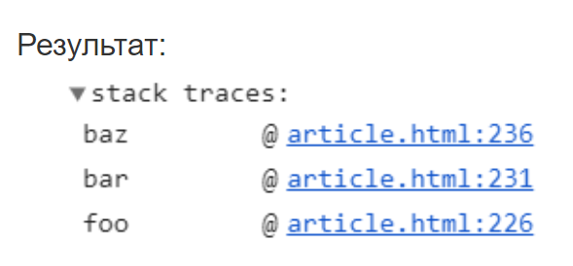
Строки
const size = str.length; |  | Строки Возвращает длину строки в типе число
" ".repeat(num -size) + str | Python: также как 4*"привет" | Строки Возвращает n-раз заданное значение в виде строки

 | `https://habr.com/ru/articles/572968/ | Типизация - Подключение типизации в js | ECMAScript - Семинар 1 - 01:06:00
Комментарий JSDoc | Шаг 1 Обязательно смотри скрин справа!
Вариант 1 | Шаг 2
Вариант 2 |  | @param { [] } array - указываем тип параметра
Вариант 3 |  | @param { Array[Number] } array - указываем тип элементов массива
 | Пример | Пример | Пример
 | /** * @param {number} a - Первое число * @param {number} b - Второе число * @description Сложение двух чисел */ function add(a, b) { return a + b; } return a + b; } | /** * Конструктор для создания книги * @constructor * @param {string} title - Название книги * @param {string} author - Автор книги */ function Book(title, author) { this.title = title; this.author = author; } | /** * Сложение двух чисел * @param {number} a - Первое число * @param {number} b - Второе число * @returns {number} Сумма чисел a и b */ function add(a, b) { return a + b; }

Урок 3 часть 1 |  | Циклы while, do while, for, foreach, for in, for of
Циклы |  |  | 00 10 00 - 00 40 00 - https://youtu.be/7qpbKy9XS48
Цикл «while» | while (condition) { // код // также называемый "телом цикла" } | Цикл let i = 0; while (i < 5) { // выводит 0, затем 1, затем 2, 3, 4 alert( i ); i++; }
Цикл «do..while» | do { // тело цикла } while (condition); | Цикл let i = 0; do { alert( i ); i++; } while (i < 5);
Цикл «for» | for (начало; условие; шаг) { // ... тело цикла ... } | Цикл for for (let i = 0; i < 5; i++) { // выведет 0, затем 1, затем 2, 3, 4 alert(i); }
Подход от Алексея Кадочникова: Использовать: for(let i = 0; i < 3; i++) Не использовать: for(let i = 0; i <= 2; i++) | Пояснение! Если мы хотим в цикле пройти 3 раза, то желательно и указывать цифру 3, а не <= 2. Так понятнее для других разработчиков | Цикл for for (; i < 5; ) { // === while (i < 5) alert(i); }
 |  | Цикл for for (; ; ) { // === while (true) alert(i); }
 |  | Цикл for for (let i = 0, b = 50; i < 5; i++, b += 1) { // усложненный for alert(i); }
array.forEach
 |  | Аналог (как StreamAPI) array.forEach((element) => console.log(element)); array.forEach(function(element){ console.log(element); });
Тут надо запомнить, что второй аргументу forEach это индекс |  | array.forEach(function(element, index){ //тут надо запомнить, что второй аргументу forEach это индекс console.log(element, index); });
 |  | const array = [1, 2, 3]; array.forEach((element, index) => { array[index] = ++element; }); console.log(array);
Цикл «foreach» - for (let i in array) | Пояснение почему for in и for of всегда возвращают let key в виде string! Потому что изначально javascript строился по концепции, да и продолжает под капотом следовать логике, что все индексы и ключи объектов являются string значениями | typeof(let key) //string! Очень важно! for in всегда присваивает let key тип string. Это мешает обратиться к свойствам объектов корректным способом через точку object.key (object."name). Вместо это придется использовать object[key]
(Array) for (let key in array) |  | в i записываются индексы в виде string
(Object) for (let key in object) | Важно! for in не работает с Object.keys(object). Даже не пытайся. | в i записываются ключи в виде string (здесь особенно важно!, так как чтобы вернуть значение свойства по его названию, придется воспользоваться object[key]) | Ассоциативный массив === Object
 | for in самодостаточен и обходится без for of (смотри справа) | можно вернуть и значения - object[key]
Цикл «foreach» - for (let i of array) | Пояснение почему for in и for of всегда возвращают let key в виде string! Потому что изначально javascript строился по концепции, да и продолжает под капотом следовать логике, что все индексы и ключи объектов являются string значениями | typeof(let key) //string! Очень важно! for in всегда присваивает let key тип string. Это мешает обратиться к свойствам объектов корректным способом через точку object.key (object."name). Вместо это придется использовать object[key]
Array
(Array) for (let i of array) | ok | в i записываются значения в индексах в виде string!
(Object) for (let i of Object.keys(array)) | ok | в i записываются индексы в виде string!
(Object) for (let i of Object.values(array)) | ok | в i записываются значения в индексах в виде string!
Object
for (let i of object) | fail TypeError: object is not iterable | вызовет ошибку
for (let i of Object.keys(object)) | ok | в i записываются ключи в виде string!
for (let i of Object.values(object)) | ok | в i записываются значения в виде string!
for (let i of Object.entries(object)) | ok | в i записывается Array из двух элементов [ключ, значение] в виде string!

Урок 3 часть 2 |  | Array
Массивы |  |  | 00 40 00 - https://youtu.be/7qpbKy9XS48
Коллекция. Образован от объекта очень удобно использоать console.table() | Важно! Все коллекции это объекты в javascript. Все что хранит какие-то данные (более одного поля) - это объект Важно в js! Массивы могут хранить любые типы данных в перемешку! | Объявление массива let array = [""];
Подход от Алексея Кадочникова: Рекомендует всегда создавать пустой массив, а затем добавлять в него новые значения. | Все массивы имеют следующую структуру/хранят следующие данные: 1 Индексы (еще могут называться свойствами) 2 length (хранится и изменяется в самом массиве) 3 prototype (хранит функции, которые реализуют какую-то дополнительную логику) | Пример массива Js const user1 = "Василий"; const user2 = "Василий"; const user3 = "Василий"; const users = [user1,user2,user3]; | 00 40 30 - https://youtu.be/7qpbKy9XS48
 | В массив можно добавлять элементы указав индекс. Так делать нельзя! Если указать индекс не по порядку, то длина массива зафксирует самый максимальный индекс и будет определяться некорректно! | const user1 = "Василий"; const user2 = "Василий"; const user3 = "Василий"; const users = [user1,user2,user3]; users[30] = "Петя"; //так нельзя делать!!! console.log(users); //[ 'Василий', 'Василий', 'Василий', <27 empty items>, 'Петя' ] console.log(users.length); //31 | Двумерные массивы const array = [ [1,2,3], [10,199], ["hello world"] ]; console.log(array[2][0]);
 | Важно! Индексы являются частью массива, которая может быть адресована. То есть они видны для итерации, например через forEach length имеет специальный статус, который делает данное поле незаметным для использования или итерации через foreach (проходясь по массиву, мы никогда не зайдем в эту ячейку памяти) | users.length; //31 - так корректнее! users['length']; //31
 |  | const users1 = []; //вариант 1 users1.push("Василий"); users1.push("Петр"); users1.push("Иван"); const users2 = ["Василий","Петр","Иван"]; //вариант 2 - этот вариант отрабатывает быстрее, так как не приходится каждый раз ходить в методы добавления элементов, расширять массив под каждый новый элемент итп
Методы Array | Методы массивов: https://developer.mozilla.org/ru/docs/Web/JavaScript/Reference/Global_Objects/Array#%D0%BF%D1%80%D0%B8%D0%BC%D0%B5%D1%80%D1%8B | Массив. Методы Важно! У Array есть встроенный toString(); То есть может выводиться в виде строки везде, где используются строки.
users.push(1); users.push(1, 2, 3); users.push(1, 2,[3, 4]); //[1,2,Array] array = [3, 4]; users.push(1, 2, ...array); //1,2,3,4 users.push(prompt("Введите …")); users.push(Number(prompt("Введите …"))); | Подход от Алексея Кадочникова: Рекомендует всегда создавать пустой массив, а затем добавлять в него новые значения. | Массив. Методы Добавляет элемент в конец array Добавляет результат ввода пользователя в конец array Добавляет результат ввода пользователя в конец array, преобразовав ввод в число
let lastElementDeleted = users.pop(); |  | Массив. Методы Удаляет элемент в конце array, возвращая его значение
let firstElementDeleted = users.shift(); |  | Массив. Методы Удаляет элемент в начале array, возвращая его значение
users.splice(1,0,"Саша"); users.splice(1,2); |  | Массив. Методы const users = ["Василий","Петр","Иван"]; users.splice(1,0,"Саша"); console.log(users); //[ 'Василий', 'Саша', 'Петр', 'Иван' ] с индекса 1 удалили 0 добавили Саша const deletedUsers = users.splice(1,2); console.log(users); //[ 'Василий', 'Иван' ] с индекса 1 удалили 2 Также возвращает deletedUsers по аналогии с pop
users[i]; |  | Массив. Методы Значение элемента массива по индексу
users.at(-1); |  | Массив. Методы Значение элемента массива по индексу (включая отрицательные индексы)
users.includes("search element"); users.includes(215); |  | Массив. Методы Проверяет наличие/поиск переданного элемента в array users. Успех: возвращает true. Провал: возвращает false
users.indexOf("search element"); users.indexOf(215); |  | Массив. Методы Проверяет наличие/поиск переданного элемента в array users. Успех: возвращает индекс. Провал: возвращает -1
users.length | Важно! Индексы являются частью массива, которая может быть адресована. То есть они видны для итерации, например через forEach length имеет специальный статус, который делает данное поле незаметным для использования или итерации через foreach (проходясь по массиву, мы никогда не зайдем в эту ячейку памяти) | Массив. Атрибут Длина массива users.length; //31 - так корректнее! users['length']; //31
myString.split("/"); |  | Строки. Методы Преобразует строку в Array
myArray.join(); myArray.join(","); |  | Массив. Методы Преобразует Array в строку Преобразует Array в строку, добавляя запятые между каждым элементом
const users = users.slice() const users = users.slice(0,2) |  | Массив. Методы Копирует все содержание массива, а не ссылку на ячейку памяти с существующим массивом Копирует 0 и 1 элементы массива, а не ссылку на ячейку памяти с существующим массивом
Копирование массивов
Поверхностное копирование | Копирование массивов const myArray = [1,2,3]; const myArray2 = [...myArray]; console.log(myArray2); //[1, 2, 3] const myArray3 = myArray.slice() console.log(myArray3); //[1, 2, 3] const myArray4 = Object.assign([],myArray); console.log(myArray4); //[1, 2, 3] |  | Важно! Если у нас имеется переменная, указывающая на mutable объект, то мы должны понимать, что присваивая данный объект другой переменной, мы скопируем лишь ссылку, а не сам объект. Это проще понимается на основании экземпляров калссов. Ведь присваивая один и тот же экземпляр нескольким переменным, мы всего лишь копируем ссылку на данный экземпляр. Все потому, что mutable объекты (такие как Arrays) образуются за счет создания экземпляра класса Array, хранящего определенную структуру хранения данных.
Глубокое копирование | Когда есть вложенные Array или Object | const myArray = [['1', 'hello'],['2','world']]; const myArrayCopy = JSON.parse(JSON.stringify(myArray)); //глубокое копирование myArrayCopy[0][0] = 1000; console.log(myArray); //[['1','Hello']['2','world']] console.log(myArrayCopy); //[[1000,'Hello']['2','world']] | const myArray = [['1', 'hello'],['2','world']]; //оригинальный myArray с двумя вложенными Array const myArrayCopy = myArray.slice(); //поверхностное копирование myArrayCopy[0][0] = 1000; //присваиваем новое значение вложенному Array console.log(myArray); //[[1000,'Hello']['2','world']] console.log(myArrayCopy); //[[1000,'Hello']['2','world']]
Деструктуризация массивов
const [num1, num2] = myArray; console.log(num1); console.log(num2); | const [ …, …] = Array; | const myArray = [1, 2, 3] const [num1, num2] = myArray; console.log(num1); console.log(num2);

Урок 3 часть 3 |  | Object
Ассоциативный массив/Мапа (тип Object) |  |  | 00 58 00
Коллекция. Образован от объекта | Важно! Ассоциативный массив всегда реализуется через фигурные скобки. Важно! Все свойства ассоциативного массива имеют тип String. При поиске какого-либо свойства мы указываем искомое в виде строки "name" in Object.keys(user); | Объявление ассоциативного массива (свойства без ковычек) const user = { name: 'Павел', age: 20, };
 | const users1 = {}; //вариант 1 users1.name = "Василий"; users1.age = 35; users1.birthdate = "23.04.1989"; const users2 = { name: "Василий", age: 35, birthdate: "23.04.1989", }; //вариант 2 - этот вариант отрабатывает быстрее, так как не приходится каждый раз ходить в методы добавления элементов, расширять массив под каждый новый элемент итп | Объявление ассоциативного массива (свойства с ковычками) const user = { "name": 'Павел', age: 20, };
 | Массив объектов const array = [ {name: "Иван", age: 30}, {name: "Петя", age: 1}, {name: "Саша", age: 20}, ]; console.log(array[2].name); | Получение значений из ассоциативного массива - Вариант 1 console.log(user['name']); //Вариант 1 - Павел console.log(user.name); //Вариант 2 - Павел - так правильнее, но работает только, если данное свойство было создано без ковычек const key = "name"; //Вариант 3 - с использование переменной console.log(user[key]); //Вариант 3 вшит в цикл for in , так как данный цикл всегда присваивает в let i строку | 01 01 09 - https://youtu.be/7qpbKy9XS48
 |  | Добавление свойств в ассоциативный массив const user = { name: 'Павел', age: 20, }; user.birthdate = "23.04.1989"; //просто указываем название нового свойства console.log(user); //{ name: 'Павел', age: 20, birthdate: '23.04.1989' } | 01 02 55 - https://youtu.be/7qpbKy9XS48
 |  | Удаление свойства delete user.birthdate Возвращает true, если такое свойство имеется и оно успешно удалено из объекта
Ситуация 1 |  | Мы получили какой-то объект и хотим проверить лежит ли в нем определенное свойство. Если лежит, то достать его значение.
Использование ? Опционального оператора |  | Опциональный оператор либо вернет значение, либо вернет undefined const user = { socialNetworks:{ vk: "https://vk.com", supersite:"https://supersite.com" } }; console.log(user.social?.supersite); //без ? мы получим ошибку TypeError: Cannot read properties of undefined (reading 'supersite') if ("social" in user){ //в данном случае при обращении к user по умолчанию вызывается Object.keys(user) console.log(user.social.supersite); }
Object Entries, Values, Keys
 | Object Entries, Values, Keys Очень важно! Все указанные служебные имена преобразуют Object в Array, однако после работы с Array изменится и сам Object | const obj = { x: 1, y: 2, z: 3 }; Object.entries(obj).map(key => key, value => value ** 2); console.log(obj); //{x: 1, y: 4, z: 9}
Копирование объектов |  |  | 02 17 00 - https://youtu.be/7qpbKy9XS48
Поверхностное копирование (не проверял для Object) |  | const newObj = Object.assign({}, obj); //через метод копирования в класс Object const newObj2 = {…obj}; //через раскрытие имеющегося массива в новом массиве
Глубокое копирование | Когда есть вложенные Array или Object | const myArray = [['1', 'hello'],['2','world']]; const myArrayCopy = JSON.parse(JSON.stringify(myArray)); //глубокое копирование myArrayCopy[0][0] = 1000; console.log(myArray); //[['1','Hello']['2','world']] console.log(myArrayCopy); //[[1000,'Hello']['2','world']] | const myArray = [['1', 'hello'],['2','world']]; //оригинальный myArray с двумя вложенными Array const myArrayCopy = myArray.slice(); //поверхностное копирование myArrayCopy[0][0] = 1000; //присваиваем новое значение вложенному Array console.log(myArray); //[[1000,'Hello']['2','world']] console.log(myArrayCopy); //[[1000,'Hello']['2','world']]
Деструктуризация объектов
const { userName, userAge } = myObject; console.log(userName); | const { userName: anotherName, userAge = 20 } = myObject; console.log(anotherName); 1 Присвоение новой переменной key объекта 2 Присвоение значения по умолчанию value объекта | const myObject = { userName: 'Ivan', userAge: 35, } const { userName, userAge } = myObject; //названия переменных должны совпадать в key объекта console.log(userName); | Пояснени! Если параметром какой-то функции всегда является какой-то определенный объект, то его можно деструктуризировать прямо в параметрах этой функции document.querySelector('button').addEventListener('click', ({target}) => { console.log(target.textContent); });

 |  | Set
 |  | const mySet = new Set([1,2,3,4,4,4]);
 |  | Можно добавлять и удалять значения

Урок 4 часть 1 |  | ООП | `https://youtu.be/Su9Gml6xUUU
 |  | Весь ООП в JS основан на Prototype
Prototype в s4
 | Пояснение! То есть в js все class реализованы и основаны на функциях! | Prototype - это объект класса Object {}, который содержится в основной функции (или class, начиная сос стандарта s5 js) и хранит в себе её внутренние функции (inner functions - как inner classes), которые доступны для всех экземпляров основной функции (или class), в которой prototype содержится.
 | 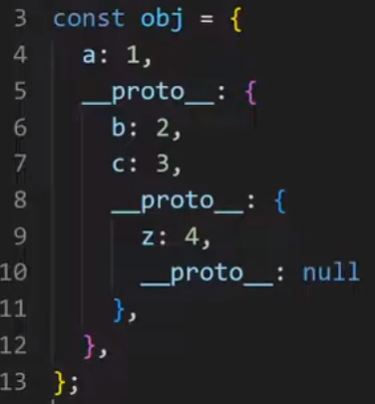 | Доступ к функциям в Prototype осуществляется через название экземпляра + точка. Пример: myObj = {}; myObj. … Поиск заданного разработчиком свойства осуществляется через поиск сквозь все Prototype, которые содержатся в нашей функции, на базе которой реализован экземпляр | 00 13 30
{} === new Object() [] === new Array() new Number() new Boolean() … | Пояснение! Когда мы создаем новый экземпляр функции, в этот же момент создается Prototype со всеми внутренними функциями, которые доступны для всех экземпляров основной функции. | Правильно создавать, реализовывать и добавлять внутренние функции основной функции в Prototype, тогда они будут доступны для всех экземпляров. Если же внутренние функции создавать в основной функции, то их код (реализация) будет дублироваться каждый раз, когда будет создаваться новый экземпляр основной функции - произойдет утечка памяти
Практика
 | Возвращает Prototype | Получаем объект Prototype нашего экземпляра. Вариант 1 - myObj.__proto__; Вариант 2 - Object.getPrototypeOf(myObj); | 00 22 55
 | Создаем Object === {}; без Prototype | Object.create(null); //возвращает Object без прототипа
Object в качестве Class |  | Так давно больше не делают | 00 27 33
 | Версия 1 | const myCar = { model: "BMW", beep: function () { console.log("Машина подает сигнал"); }, };
 | Версия 2 | const myCar2 = { model: "BMW", beep() { //упростили часть кода: function console.log("Машина подает сигнал"); }, }; myCar2.beep();
 | Вариант 3 1 Используем слово this. … для обращения к основному объекту и его свойствам. | const myCar3 = { model: "BMW", beep() { console.log(`${this.model} подает сигнал`); }, }; myCar3.beep(); | Интересный нюанс, в объекте можно определить любой метод без привязки к ключу объекта
Важно! Разница между функцией и callback функцией, что при вызове последней ее код не исполняется. Если же добавить скобки к callback функции, то ее код исполнится и переменной beep присвоится не функция, а тот результат, который она вернет. | Вариант 4 (два варианта справа) 1 Создаем отдельную функцию beep c реализацией Важно! Служебное слово this относится к экземпляру объекта, в котором расположена внутренняя функция, а не к самой внутренней функции, где написан this (в примере справа внутренняя функция реализована вне основной функции) 2 Добавляем callback функцию в основной объект (класс) 3 Создаем экземпляр основного объекта | const beep = function () { //function toBeep() { - можно и так console.log(`${this.model} подает сигнал`); }; const myCar4 = { model: "BMW", beep, }; myCar4.beep() | const toBeep = function () { console.log(`${this.model} подает сигнал`); }; const myCar4 = { model: "BMW", beep: toBeep, }; myCar4.beep()
Function declaration в качестве Class |  | Так больше не делают (но может существовать в legacy коде) | 00 43 00
Очень важно! Все основные функции (классы) ничего не возвращают (void). Только при вызове метода new основные функции получают this и return this в качестве возвращаемого значения. | Версия 1 1 Здесь this обозначает основную функцию. 2 new - метод создающий экземпляр основной функции. 3 Экземпляр основной функции - доступа к ее переменным (свойствами) и внутренним функциям | function car(model){ //нужно писать с большой, но можно и с маленькой this.model = model; //здесь this обозначает основную функцию! } const car1 = new car("BMW"); //создаем экземпляр основной функции, через который получаем доступ ко всем его переменным (свойствам) и внутренним функциям
Очень важно! this начинает работать только после создания экземпляра основной функции Очень важно! Хотя this стоит и существует, благодаря основной функции (классу), однако сам из себя представляет Object === {}. this принимает новые свойства и поля, которые реализуются в блоке основной функции Вывод! Таким образом основная функция (класс) нам нужна лишь для того, чтобы принимать параметры и возвращать this Вывод2! По сути класс - это смесь функции снаружи и ассоциативного массива внутри | Версия 2 После использования метода new происходят следующие вещи (смотри в примере справа) | function Сar(model){ //после использования метода new создается ряд свойств: // this = {} 1 создается ключевой слово this // this.__prototype__ = Car.prototype; 2 создается __prototype__ this.model = model; // return this; 3 возвращаемым значением основной функции становится this } const car1 = new Сar("BMW"); | 00 45 00
 | Версия 3 Так неправильно делать - включать функцию в Основную функцию через this. При создании нового экземпляра new будет создаваться this объект и наполняться одним и тем же кодом в части внутренних функций. Поэтому придумали prototype объект, в который и следует включать все функции основной функции (класса) | function Сar(model){ this.model = model; this.beep = function(){ //так делать можно, но неправильно console.log(`${this.model} подает сигнал!`) } } const car1 = new Сar("BMW"); car1.beep();
Методы function() |  |  | `https://youtu.be/lXbF_Jta6vQ
Заимствования call Возвращает: void Вызывает исполнение метода: да | Версия 3.1 Очень важно! Любую простую функцию можно вызвать, передав ей отдельно экземпляр объекта с использованием toBeep.call(car1); Объясняет необходимость использовать self в ООП python, только там функция не сразу исполнется | Пример как передать функцию какому-то объекту, классу или функции function toBeep() { console.log(`${this.model} подает сигнал`); } function Сar(model){ this.model = model; } const car1 = new Сar("BMW"); toBeep.call(car1); | 01 24 00 https://youtu.be/lXbF_Jta6vQ - 00 23 00
apply Возвращает: void Вызывает исполнение метода: да |  | Одинаковый эффект toBeep.call(car1); toBeep.apply(car1);
 |  | Разный эффект function toBeep(a,b,c){ } toBeep.call(car1, 1 , 2, 3 ); toBeep.apply(car1, [1,2,3]); //передаем в виде массива
bind Возвращает: функцию объекта, которому была присоединена Вызывает исполнение метода: нет | bind Удобство! Использовать, когда хотим одному классу добавить дополнительные функции без наследования | function toBeep(a,b,c){ } const bindedFn = toBeep.bind(car1); bindedFn(1,2); // теперь экземпляр будет автоматически передаваться, даже без указания экземпляра перед точкой bindedFn
Метод bind возвращает совсем новую функцию, в которой this уже инкапсулирован и недоступен для внуших объектов. | Удобно2! В момент, когда мы свыяязываем какую-то функцию, мы можем передать не только сам экземпляр объекта, но и часть параметров (в виде значений). При вызове функции можно будет передать дополнительное количество параметров. | function toBeep(a,b,c){ } const bindedFn = toBeep.bind(car1,1,2,3); //тут передаем параметры, которые будут включены в новую создаваемую функцию по умолчанию bindedFn(4,5); // тут передаем дополнительные параметры bindedFn(6,7); // тут передаем другие дополнительные параметры
Стрелочные функции
 |  | Важно! В отличии от function, у стрелочных функций отстутствуют перечисленные методы. Здесь также важно знать, что стрелочные функции в отсутствии данных методов никогда не позволят сторонним объектам или библиотекам просунуть свой объект this
(Наследование) основную функцию (класс)
 | Вариант 1 Без наследования | function Person(name, gender) { this.name = name; this.gender = gender; } Person.prototype.sayName = function () { console.log(`Меня зовут: ${this.name}`); } | function Employee(name, gender, position) { this.name = name; this.gender = gender; this.position = position; } Employee.prototype.sayName = function () { console.log(`Меня зовут: ${this.name}`); } Employee.prototype.sayPosition = function () { console.log(`Меня должность: ${this.name}`); }
01 34 00 Person.call(this, name, gender); - Способ наследования свойств | Вариант 2 Шаг 1: Наследование свойств | function Person(name, gender) { this.name = name; this.gender = gender; } Person.prototype.sayName = function () { console.log(`Меня зовут: ${this.name}`); } | function Employee(name, gender, position) { Person.call(this, name, gender); this.position = position; } Employee.prototype.sayName = function () { console.log(`Меня зовут: ${this.name}`); } Employee.prototype.sayPosition = function () { console.log(`Меня должность: ${this.name}`); }
 | Вариант 3 Неправильное наследование функций | function Person(name, gender) { this.name = name; this.gender = gender; } Person.prototype.sayName = function () { console.log(`Меня зовут: ${this.name}`); } | function Employee(name, gender, position) { Person.call(this, name, gender); this.position = position; } Employee.prototype = Person.prototype; //здесь мы непросто реализовали Employee.prototype как Person.prototype, а создали дополнительную ссылку Employee.prototype на участок памяти, в которой хранятся методы Person.prototype. В дальнейшем все новым методы, добавленные в Employee (наследник), будут реализованы и в Person.prototype, что я является неправильным! Employee.prototype.sayName = function () { console.log(`Меня зовут: ${this.name}`); } Employee.prototype.sayPosition = function () { console.log(`Меня должность: ${this.name}`); }
 |  |  | const person = new Person("Паша","м"); const employee = new Employee("Паша","м","Дворник"); person.sayName(); person.sayPosition(); //родитель не должен использовать методы своих наследников! employee.sayName(); employee.sayPosition();
01 44 20 | Вариант 4 Шаг 2: Правильное наследование функций | function Person(name, gender) { this.name = name; this.gender = gender; } Person.prototype.sayName = function () { console.log(`Меня зовут: ${this.name}`); } | function Employee(name, gender, position) { Person.call(this, name, gender); this.position = position; } Employee.prototype = Object.create(Person.prototype); //Object.create является специальной функцией, которая создает объект прототипа внутри другого прототипа. Правильный подход наследования функций родителя. Employee.prototype.sayName = function () { console.log(`Меня зовут: ${this.name}`); } Employee.prototype.sayPosition = function () { console.log(`Меня должность: ${this.name}`); }
Object.create(Person.prototype) - специальная функция для наследования функций | Однако! Object.create не создает свойство employee.constructor - его необходимо добавить отдельно (см ниже Шаг 3) | Очень важно! Object.create является специальной функцией, которая создает объект прототипа внутри другого прототипа. Правильный подход наследования функций родителя. Очень важно! Object.create можно использовать только один раз - разрешено единичное наследование | const person = new Person("Паша","м"); const employee = new Employee("Паша","м","Дворник"); person.sayName(); person.sayPosition(); //выведет ошибку employee.sayName(); employee.sayPosition();
01 51 00 | Вариант 5 Шаг 3: Добавляем конструктор в класс-наследник Пояснение! Конструктор используется внутренними механизмами js, чтобы определить из какой функции был создан наш экземпляр. Пример-пояснение! employee.constructor возвращает название функции, на основе которой был создан экземпляр employee | function Employee(name, gender, position) { Person.call(this, name, gender); this.position = position; } Employee.prototype = Object.create(Person.prototype); Employee.prototype.constructor = Employee; Employee.prototype.sayName = function () { console.log(`Меня зовут: ${this.name}`); } Employee.prototype.sayPosition = function () { console.log(`Меня должность: ${this.name}`); }
В js запрещено множественное наследование, однако разрешены примеси | `https://learn.javascript.ru/mixins
Object.assign(User.prototype, sayHiMixin); позволяет добавлять в прототип дополнительные методы и прототипы | В JavaScript можно наследовать только от одного объекта. Объект имеет единственный [[Prototype]]. И класс может расширить только один другой класс. Иногда это может ограничивать нас. Например, у нас есть класс StreetSweeper и класс Bicycle, а мы хотим создать их смесь: StreetSweepingBicycle. | // примесь let sayHiMixin = { sayHi() { alert(`Привет, ${this.name}`); }, sayBye() { alert(`Пока, ${this.name}`); } }; | // использование: class User { constructor(name) { this.name = name; } }
 | Простейший способ реализовать примесь в JavaScript – это создать объект с полезными методами, которые затем могут быть легко добавлены в прототип любого класса. |  | // копируем методы Object.assign(User.prototype, sayHiMixin); // теперь User может сказать Привет new User("Вася").sayHi(); // Привет, Вася!
Prototype в s5 |  |  | 02 03 00
 | 1 Для обозначение конструктора используется constructor 2 для обозначения функций класса указывается имя функции без ключевого слова function | class Person { constructor(name) { this.name = name; } sayName(){ console.log(`Меня зовут: ${this.name}`); } } const person = new Person("Вася"); person.sayName();

Урок 7 часть 2 |  | Синтаксический сахар | `https://youtu.be/fGTG-mrGpFY
?? |  | Optional x ??= y; //x = x ?? Y | 01 14 00
? |  | obj.prop2?.obj.qwe.hello //вместо ошибки вернет undefined | 01 15 30
Builder pattern |  |  | 01 20 00
spread оператор |  | array, object only Очень важно! Также работает с любыми массивоподобными объектами (HTMLCollection, NodeList ...)
rest оператор противоположен spread. 1 rest собирает много элементов в один 2 spread раскладывает массив на элементы | ...spread - деструктуризированный array Использование! Никогда в аргументах функции. Только в двух ситуациях: 1) Чтобы скопировать array в другой array 2) Чтобы скопировать object в другой object 3) Чтобы деструктуризировать array на соответствующее количество операторов function Важно! не заменяет стандартную деструктуризацию | Мы можем взять массив и вытащить все его элементы как отдельные переменные. Это бывает необходимо, когда мы хотим передать множество аргументов в функцию или перенести элементы одного массива в другой. Для этого перед массивом ставят многоточие (оператор spread).
Позволяет преобразовывать array-подобные массивы в array | Очень-очень удобно!
 | Пояснение! Когда мы включаем переменную в объект, идентификатор становится ключом, а сама переменная значением этого объекта | const handlebars = require('handlebars'); const items = [ { name: 'first item', number: 3}, { name: 'second item', number: 5}, ]; const template = handlebars.compile( '{{#each items}} <p>{{this.name}} {{this.number}}</p> {{/each}}'); const someArrayObject = { items }; console.log(template(someArrayObject))
…arr1 | …arr1 - (если не аргумент функции) возвращает массив без скобок | Распаковка массива (spread operator) const arr1 = [1,5,6]; const arr2 = [100, …arr1]; //100, 1, 5,6 | 01 26 00
fn(...arr1); |  | Распаковка массива (spread operator) function fn(el1,el2,el3){ }; const arr1 = [1,5,6]; fn(...arr1); | 01 32 00
const newArr = [...arr1,...arr2] |  | Распаковка массива (spread operator) const arr1 = [1,2,3]; const arr2 = [4,5,6]; const newArr = [...arr1,...arr2] //конкатинация массивов
 |  | Распаковка объекта (spread operator) const obj1 = { name: "Alex", }; const obj2 = { ...obj1, age: 35, };
rest оператор |  | array only
rest оператор противоположен spread. 1 rest собирает много элементов в один 2 spread раскладывает массив на элементы | typeof(...rest) - array Использование! Только в аргументах function declaration. 1) Помощь в деструктуризации аргументов function 2) Помощь в стандартной деструктуризации | Для его использования нужно в функции, принимающей несколько аргументов, перечислить необходимые аргументы, а все оставшиеся, которые мы хотим собрать в один массив, — записать как …<имя массива>. Часто пишут ...rest. Давайте перепишем наш предыдущий пример, используя оператор rest и тем самым избавляясь от псевдомассива arguments. | Заменой arguments является rest оператор переданный в аргументы функции (смотри про arguments ниже)
 |  | Распаковка массива (rest operator) const arr1 = [1,2,3]; const arr2 = [4,5,6]; const [ a, ...someRest] = arr1; //деструктуризация
function fn(a, …rest){}; | …rest - (если аргумент функции) возвращает массив со скобками | Распаковка массива (spread operator + rest operator) function fn(a, …rest){ //аргументы функции console.log(rest); // [5,6] }; const arr1 = [1,5,6]; | 01 32 37
…obj1 |  | Распаковка объекта (spread operator) const obj1 = { a:5, b :6}; const obj2 = [asd:100, …obj1]; | 01 27 00
[Symbol.iterator] | function* - это функция-генератор Самообучение: learn js итераторы, функции-генераторы | [Symbol.iterator] const obj1 = { a:5, b :6, [Symbol.iterator]: function* () { yield 5; yield 20; } }; | 01 30 46
arguments |  | function declaration
Позволяет не описывать аргументы ни у одной function declaration | Важно! Никогда не использовать в разработке, так как сбивает с толку других разработчиков, использущих функции в которых отсутсвуют параметры | Только у function declaration имеется специальное свойство arguments, которое хранит все значения, переданные в качестве параметров в function, в виде array | 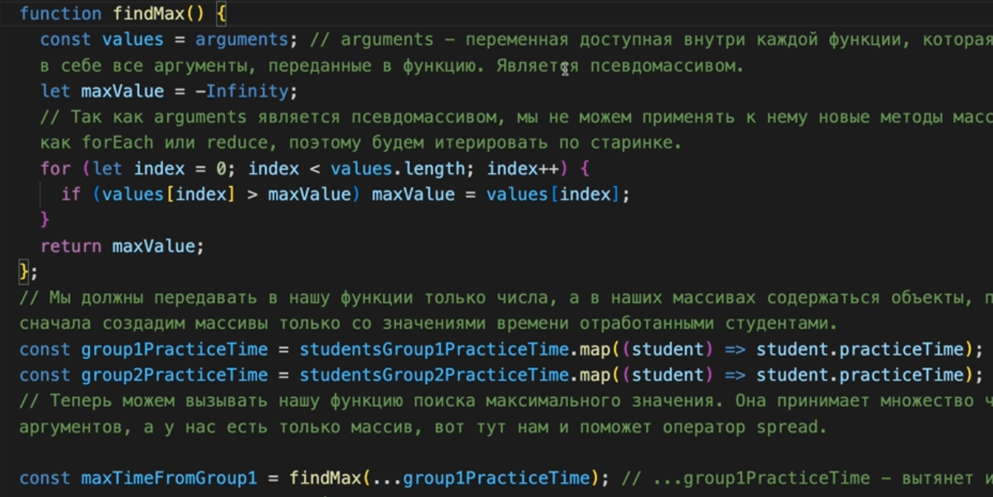 Заменой arguments является rest оператор переданный в аргументы функции
Деструктуризация
Присваивание значений массива нескольким переменным | Полезно! Меняем значения переменных местами (как switch - без использования вспомогательных переменных) let a = 5; let b = 6; [b,a] = [a,b]; console.log(a); //6 | Деструктуризация массива const arr1 = [1 , 5, 6]; const [a,b] = arr1; constole.log (a,b) //1,5 const arr1 = [1 , 5, 6]; const [a, ,b] = arr1; constole.log (a,b) //1,6 | 01 34 00
 | Важно! Названия переменных должно совпадать с названиями ключей в массиве. Иначе будет undefined Выжно! bParam - это новое имя переменной в рамках функции Важно! bParam = 100 - это значение по умолчанию | Деструктуризация объекта const obj1 = { a:5, b :6, c:10}; const {a,b} = obj1; console.log (a,b) //5,6 function fn({a,b : bParam = 100}){ console.log(a,bParam); } const obj1 = { a:5,b:6,c:10}; fn(obj1}; | 01 36 25
 |  | Деструктуризация объекта document.querySelector('button').addEventListener('click', ({target}) => { console.log(target.textContent); }); | 01 42 00

Урок 8 часть 1 |  | this, Анонимные функции | `https://youtu.be/lXbF_Jta6vQ
 | Важно понимать! Важно понимать, что абсолютно любой метод, будь он принадлежит какому-то определенному объекту или сам по себе будет взывать тот экземпляр объекта в this, которые стоит у такого метода перед точкой! | this - это контекст. Определяется в контексте какого объекта мы работаем. В this кладется то, что было слева от точки при вызове какой-либо функции.
let id = setTimeout(()=> {},1000); let id = setTimeout('console.log(123)',1000); let id = setTimeout('console.log(123)',1000, здесь идут параметры, которые будут переданы нашей функции); | sleep Интересно! Может принимать как функцию, так и строку с кодом - как eval в python. Проблема такого подхода в том, что в такой строке всегда будет использоваться глобальная область видимости Очень важно! setTimeout происходит в отдельном потоке (на примере java такой поток называет неслужебным для основного потока main), который будет выполнен отдельно от основного потока main | Устанавливает паузу во времени, после которой будет исполнена какая-то функция let id = setTimeout(()=> { console.log(123); },1000); Данная функция возвращает id паузы, чтобы можно было управлять этой паузой. Очень важно! В js отсутствуют какие-либо функции по типу sleep, которые бы могли остановить поток. js выполняет весь код, который явно написан у него, пока такой код не закончится. window.setTimeout выполнится отдельно от основного кода, даже если этот код давно был завершен. | 00 28 00
clearTimeout(id) | Очень важно! Очень важно понимать, что любые функции без явного указания объекта, на котором они вызываются, относятся в объекту window. Таким образом this всегда будет относиться к window в таких функциях. | Отменяет определенную паузу по ее id | 00 30 00
let id = setInterval(()=> {},1000); | crontab | Устанавливает интервал во времени, после которого каждый раз будет выполняться определенная функция let id = setInterval(()=> { console.log(123); },1000); Данная функция возвращает id паузы, чтобы моржно было управлять этой паузой | 00 31 00
clearInterval(id) |  | Отменяет временной интервал по его id
Практика
 |  | const user = { userName : 'Alex'; sayThis() { console.log(this); }, };
 |  | let id = setTimeout(user.sayThis, 1000); //передаем callback, однако получаем, что this происходит от window, а не от user
 | Вариант 1 | let id = setTimeout(function() { user.sayThis(); }, 1000); //в данном случае мы вызываем функцию, внутри другой функции | 00 35 34
 | Вариант 2 Пояснение! Таким образом, method.bind надежно прокидывает объект в функцию, однако после такого маневевра иной объект уже невозможно будет использовать с указанной функцией | let id = setTimeout(user.sayThis.bind(user), 1000); //в данном случае мы связываем функцию с необходимым для нас объектом | 00 36 49

Урок 8 часть 2 |  | Обычные и стрелочные функции | `https://youtu.be/lXbF_Jta6vQ
Для версии es5 (то есть без классов) |  |  | 00 38 50
 | Все функции класса (даже те, которые расположены внутри других функций) должны быть определены как стрелочные, чтобы объект this устанавливался в момент их создания. В ином случае нужно собственноручно устанавливать this с использованием методов call, bind, apply | Пояснение преподавателя (с позиции как проставить this, а не как поймать нужный)! В обычном случае this - это то что было слева от точки, то есть asd.method() - в method, в this, будет лежать asd, есть свои подводные камни, можно поставить самостоятельно this, с помощью .bind, .apply, .call, а также стрелочные функции имеют заранее прописанный this, который устанавливается в момент их создания и изменить его невозможно. | this и последовательность создания экземляров ! Любой экземпляр создается не сразу, а в определенной последовательности. Из-за этой последовательности может возникать путаница с this. Вначале создаются поля и функции экземпляра. Затем, когда определенная фунция класса вызывается, то происходит уточнение, какой объект (экземпляр ее вызвал - и тут не всегда может быть экземпляр нашего класса). Здесь важно помнить, что стрелочные функции устанавливают this в момент создания экземпляра. В связи с этим рекомендуется все функции класса определять как стрелочные, иначе необходимо помнить о выше написанном.
 | Моя главная мысль! В js this - это не this в java, не self в python. В js this - это всего лишь ссылка на тот объект (этим объектом может быть любой объект), который создал стрелочную функцию ()=>{} или вызывал (function) в тот или иной момент. (тут неточно описано, так как обычно вызов функции чужого объекта вернет undefined) Также получая по ссылки через this функцию, мы не получаем именно функцию определенного класса или объекта (да мы получаем скрипт данной функции), мы просто-напросто получаем саму функцию без привязки к классу или объекта, который ее реализовал. То есть если в данной фукнции окажется свой внутренний this, то в таком случае в этот внутренний this сможет быть передан любой объект, который владеет всей внешней областью видимости, в которой данная функция была вызвана | Супер-важно! у обычной function() this определяется, когда данная функция вызывается. То есть в этот момент проверяется, какой объект вызывал данную функцию и он закладывается в this. (обычная функция определяет this по месту ее вызова) У стрелочной функции this определяется в момент, когда эта функция определяеяется/реализуется (по месту расположения стрелочной функции) (стрелочная функция определяет this по месту, где она была реализована и берет тот this, который относится к объекту, в котором был реализован тот объект или метод, в котором была написана стрелочная функция) Главная мысль! Использование стрелочных функции позволяет обезопасить объект this от внешних подстановок других объектов. То есть когда создается стрелочная функция, она сразу знает, какой объект записан в ее this и никак ее this поменять невозможно. Также очень важно! this в js - это относительный элемент, в отличии от java, python, где this, self, that могут быть только объектом того класса, который их вызвал
 | `https://learn.javascript.ru/arrow-functions | Стрелочные функции VS bind Существует тонкая разница между стрелочной функцией => и обычной функцией, вызванной с .bind(this): 1 .bind(this) создаёт «связанную версию» функции. 2 Стрелка => ничего не привязывает. У функции просто нет this. При получении значения this – оно, как обычная переменная, берётся из внешнего лексического окружения.
 |  | Стрелочные функции нельзя использовать с new Отсутствие this естественным образом ведёт к другому ограничению: стрелочные функции не могут быть использованы как конструкторы. Они не могут быть вызваны с new.
Практика |  |  | 00 53 00
 | Пояснение! В данном случае стрелочная функция вернет объект window в this, так как любой объект создается с его составляющих. А так как у стрелочных функций this создается в момент их реализации, то выходит так, что в момент создания стрелочной функции самого нашего объекта еще не было. В начале создаются функции объекта, а затем сам объект. (Здесь важно отметить, что в момент создания объекта, сами функции не исполняются - создаются лишь их callback) Вывод! Стрелочные функции хорошо применять либо внутри других функций. | const user = { firstName: 'John', sayArrow: () => { console.log(this); //this вернет window, а John } };
Для версии es6 (то есть с классами) |  |  | 00 57 00
Важно запомнить! Если мы выполняем присваивание через знак = внутри кода класса, то в таком случае данная переменная всегда останется вне прототипа. | Пояснение! Стрелочные функции, созданные внутри классов, всегда относят this к объекту данного класса (класс все-таки создан на базе функции, а не объекта) Пояснение2! Стрелочные функции, реализованные в коде класса, всегда расположены вне прототипа - таким образом занимают лишнее место в памяти | Prototype class Hello{ constructor(a){ this.a = a; } asd = () => { console.log(this); }
 | Пояснени3! Обычные же функции по умолчанию располагаются в прототипе | assd() { console.log(this); }
AddEventListener
 |  | class User{ constructor(userName){ this.userName = userName; } init(){ //Ниже приведены различные варианты реализации данной функции }; sayUserName(){ console.log(this.userName); } sayUserName2 = () => { console.log(this.userName); } } const myUser = new User('John'); myUser.init();
 | Пояснение! element button - он придет из btnel в function, затем из function в область видимости function, если не был использован метод bind(this) | Обычная функция init(){ const btnEl = document.querySelector('button'); btnEl.addEventListener('click', function(){ console.log(this); //Кнопка this.sayUserName(); //TypeError: this.sayUserName is not a function }) }; | 01 24 00
Обычная функция с другой функцией класса (старый вариант) class User { var _this = this; btnel.addEventListener('click', function(){ _this.sayHello(); //user }); } | Пояснение! user - был использован метод bind(this). Метод bind возвращает совсем новую функцию, в которой this уже инкапсулирован и недоступен для внешних объектов. | Обычная функция с методом bind init(){ const btnEl = document.querySelector('button'); btnEl.addEventListener('click', this.sayUserName.bind(this)) };
 | Пояснение! user - только так (но можно еще через bind) можно обратиться к функции класса user. Стрелочная функция оберегает this, чтобы именно объект user был в нее записан. Похожий на декораторы подход. | Стрелочная функция и обычная init(){ const btnEl = document.querySelector('button'); btnEl.addEventListener('click', ()=>{ console.log(this); this.sayUserName(); }); } | 01 19 00
 | Пояснение! В данном случае вернется объект user, если функция sayUserName была изначально реализована как стрелочная функция sayUserName2 = () => { console.log(this.userName); } | Стрелочная функция и обычная init(){ const btnEl = document.querySelector('button'); btnEl.addEventListener('click', this.sayUserName2); }

Урок 9 часть 1 |  | Импорт нескольких js файлов
Без export/import/type="module" | Способ 1
 | Работает только! С использованием браузера и последовательного подключения js файлов. В начале подключаются js файлы, содержащие импортируемые данные. Далее подключаются js, в которые импортируются данные. Важно! Может работать как в offline, так и с использованием live server | <body> <div class="content"> <button> Click me! </button> <img src="#" alt=""> </div> <script src="data.js"></script> <script src="script.js"></script> <script src="script2.js" type="module"></script> // модульная система импорта экспорта </body>
 | data.js | script.js
Пояснение! Переменная data импортирована из data.js в script.js | const data = ` [ { "id": 1, "name": "Leanne Graham", "username": "Bret", "email": "Sincere@april.biz", "address": { "street": "Kulas Light", "suite": "Apt. 556", "city": "Gwenborough", "zipcode": "92998-3874", "geo": { "lat": "-37.3159", "lng": "81.1496" } | const parseData = JSON.parse(data); console.log(parseData); const divEl = document.querySelector('.content'); parseData.forEach(item => { divEl.insertAdjacentHTML('beforeend', ` <h2>${item.name}</h2> <p>${item.username}</p> <span>${item.email}</span> <span>${item.address.city}</span> `) });
export/import/type="module" | Способ 2 (Современный)
Работает только! Может работать и без браузера Важно! Может работать только с использованием live server |  | export { name1, name2, …, nameN }; export { variable1 as name1, variable2 as name2, …, nameN }; export let name1, name2, …, nameN; // или var export let name1 = …, name2 = …, …, nameN; // или var, const export default выражение; export default function (…) { … } // или class, function* export default function name1(…) { … } // или class, function* export { name1 as default, … }; export * from …; export { name1, name2, …, nameN } from …; export { import1 as name1, import2 as name2, …, nameN } from …;
HTML
 | Важно! При использовании type="module" запуск браузера только через live-server | <body> <script src="script.js" type="module"></script> </body>
Javascript | Вариант 1 (несколько переменных) | Вариант 2 (несколько переменных) | Вариант 3 (одна переменная)
 | export const myData = "Hello world - Data"; export function helloWorldFunction() { console.log("Hello world - Data"); } | const myData = "Hello world - Data"; function helloWorldFunction() { console.log("Hello world - Data"); } export {helloWorldFunction, myData}; | const myData = "Hello world - Data"; const helloWorldFunction = () => { console.log("Hello world - Data"); } export default myData;
 |  | import { helloWorldFunction, myData } from "./script2.js"; console.log(myData); helloWorldFunction(); | import myData from "./script2.js"; console.log(myData);
 |  |  | Важно - только для варианта с default! Если импортируется только одна переменная, то фигурные скобки нужно убрать

ECMAScript

Лекция 1 часть 1 |  | Чистые функции | 00:29:00
 |  | Чистые функции - это такие функции которые при вызове с одними и теми же параметрами всегда возвращают одинаковое значение, при этом такие функции оперируют данными только из полученных аргументов и никак не взаимодействуют с глобальными для них переменными.
Собственное пояснение
 |  | В Java принято распределять код по слоям и уровням, преследуя цель не воплотить какой-либо калсс в божественный. В JavaScript этой кноцепции обращают меньше внимания. Однако в целом можно отметить, что любой js файл может включать в себя один определенный класс (даже если он не обозначен явно), а также строгое количество глобальных переменных. Те переменные, которые не относятся к данному конкретному классу (js файлу), передаются в функции этого класса исключительно через аргументы.

Лекция 1 часть 2 |  | Замыкания (=== получение глобального доступа к значения внутри функций === конструкторы классов) | 00:38:00 Семинар - 01:38:00
Зачем требуется замыкание
 |  | 1 Одним из преимуществ замыкания является (инкапсуляция) ограничение доступа к переменной через создание этой переменной в отдельной функции. 2 Дополнительным преимуществом является возможность вернуть какую-либо переменную из функции помимо использования стандартного механизма return, который ограничен возвратом только одного значения из функции
Замыкание + инкапусляция
 | Пример ограничения в доступе к переменной initialValue | function createCalculator (initialValue) { function add (argument) { return initialValue += argument; } function subtract (argument) { return initialValue -= argument; } return (add, subtract}; } const calc = createCalculator(45);| console.log(calc.add(32)); console.log(calc.subtract(10));
Замыкание + дополнительное возвращаемое значение
 | Зачем нужны замыкания! Так как область видимости функции ограничена ее областью реализации, то иногда необходимо получить глобальный доступ к промежуточным ее переменным (в return можно передать только одно значение или массив). Для получения доступа к дополнительным значениям в этой функции используется замыкание | function createCounter(initValue) { function increment() { return initValue += 1; } function decrement() { return initValue -= 1; } function showInitValue() { return initValue; } return { increment, decrement, showInitValue }; } const myCounter = createCounter(5); console.log(myCounter.increment()); console.log(myCounter.decrement()); console.log(myCounter.showInitValue());
Пример 1
 | Важно - условие 1 ! Замыкание переменной происходит только при одном условии. Если внутри одной функции, реализуются дополнительные функции. А также если внешняя функция присваивается отдельной переменной, а далее работа с этой новой переменной происходит через обращения к ее внутренним функциям. Важно - условие 2 ! Замыкание переменной может происходить только во внешних функциях отнсительно тех внутренних функций, в которых происходит работа с этой переменной. Важно - условие 3 ! Любая внешняя функция должна вернуть объект, содержащий ее внутренние функции, работающие с замкнутыми переменными. | function createCalculator(initialValue) { const value = initialValue; function add(argument) { return value += argument; } function subtract(argument) { return value -= argument; } return { add, subtract }; } const calc = createCalculator(45); console.log(calc.add(32)); console.log(calc.subtract(10)); | Важно! Замыкания похожи на процесс создания классов, а точнее реализацию конструкторов классов с передачей в конструкторы определенных параметров, которые затем будут доступны остальных функциям данного класаа. Отличие в том, что вместо класса реализуется внeшняя функция, которая обязательно должна вернуть либо объект, содержащий все ссылки на ее функции в виде callbacks (см пример слева), либо один callback (см пример ниже)
Пример 2
 | Пример создания функции, которая возвращает другую функцию. При любом варианте реализации замыкания, функция рассматривается как class, содержащий другие функции. | function createGreeting(userName) { return () => `Hello, ${userName}`; } const greeting = createGreeting('John'); console.log(greeting());
Пример 3
 |  | function createPasswordChecker (minLengthPassword) { return (password) => password.length >= minLengthPassword; } const isPasswordValid = createPasswordChecker(8); // console.log(isPasswordValid('password')); // true // console.log(isPasswordValid('secret')); // false console.log(createPasswordChecker(8)('passworawdawdd'));

Лекция 1 часть 3 |  | Захват переменной
 |  | Вариант 1 - Захват | Вариант 2 - избежание захвата
 | Важно! Цикл while имеет свой стэк вызова после каждой итерации Важно! Для захвата переменно, необходимо соблюсти следующие условия: 1 Реализовать функцию с переменной из глобальной области видимости, которая будет принимать новые значения после декларации реализованной функции 2 Чтобы избежать захвата переменной, нужно изменяемую переменную присвоить другой переменной, которая получает значений до декларации нашей функции. | let i = 0; const houses = []; while (i < 10) { let myItem = 2; let house = function () { console.log(i); //добавляем переменную (ссылку на объект) } houses.push(house); i++; } houses[0](); //10 houses[7](); //10 console.log(myItem); //Error | let i = 0; const houses = []; while (i < 10) { let myItem = i; let house = function () { console.log(myItem); } houses.push(house); i++; } houses[0](); //0 houses[7](); //7 console.log(myItem); //Error
JAVA Runnable mi1 = printX(); mi1.run(); public Runnable printX(){ x = 1; Runnable runnable = () -> System.out.println(x); x = 7; return runnable; | Упрощенный для понимания вариант Пояснение! function уже является своего рода class. Так как любой class является ссылочного типа данными, то любые значения, которые он сохранит в себе, будут иметь ссылочный тип. При обращении к глобальной переменной внутри класса, сохраняется не значение этой переменной, а ссылка. | let i = 0; let house = function () { console.log(i); //добавляем переменную (ссылку на объект) } i = 10; house(); //10 | let i = 0; let myItem = i; let house = function () { console.log(myItem); //добавляем переменную (ссылку на объект) } i = 10; house(); //0

Лекция 2 часть 1 |  | Основы ООП (объектно-ориентированного программирования) Object как class
Object как class
this
 |  | Что содержит this! this содержит сам экземпляр объекта в виде объекта Важно для понимания! this принимает значение экземпляра Window, если бы выван внутри скрипта window
Правильное создание Object как класс
 | Важно - коротко! Объект как class всегда создается в качестве одного экземпляра. Пересоздание объекта возможно только с определением отдельного объекта с теми же свойствами. | Важно помнить, что когда мы реализуем объект как class, мы сразу же создаем и экземпляр этого объекта, присваивая созданный объект определенной переменной. Таким образом для пересоздания объекта мы вынуждены будем для каждого экземпляра описывать заново все его свойства и методы, что является очень затратным по памяти.
Пример
 |  | const beep = function () { //function toBeep() { - можно и так console.log(`${this.model} подает сигнал`); }; const myCar4 = { model: "BMW", beep, }; myCar4.beep() | const toBeep = function () { console.log(`${this.model} подает сигнал`); }; const myCar4 = { model: "BMW", beep: toBeep, }; myCar4.beep()
Одалживание метода у экземпляра другого объекта
 | Создаем новые поля с методами другого экземпляра объекта | // Одолжим методы из объекта Roomba. Samba.startCleaning = Roomba.startCleaning; Famba.switchUVLamp = Roomba.switchUVLamp; Samba.goCharge = Roomba.goCharge; // Вызов методов объекта. Samba.startcleaning(); // 'I am cleaning... I have been started: 1 times. Samba.isUVLampon = true; Samba.switchUVLamp(); // 'UV lamp is not working.' Samba.goCharge(); // 'I am going to charge...
В Object ИСПОЛЬЗОВАТЬ только function declaration | Никогда не использовать arrow function в Object как class! Всегда использовать обычные function!
Стрелочные функции и this | Стрелочные функции в Object всегда возвращают Window или undefined const user = { firstName: 'John', sayArrow: () => { console.log(this); //this вернет window, а не John } }; | Пояснение! В данном случае стрелочная функция вернет объект window в this, так как любой объект создается с его составляющих - сначала создаются функции, а затем сам объект. А так как у стрелочных функций this определяется в момент создания самого объекта, к которому они принадлежат, то выходит так, что в момент создания стрелочной функции самого нашего объекта еще не было. В начале создаются функции объекта, а затем сам объект. | Семинар 2 - 00 29 00 Преимущество! На момент вызова стрелочной функции, this уже будет определен и ни одна другая функция не сможет просунуть свой this нашей стрелочной функции Недостаток! Если стрелочная функция определяется внутри Object, то она не сможет правильно привязаться this этого Object (смотри пояснение слева)
...

Array и Object StreamAPI
Все методы для основных классов |  | https://sugarjs.com/docs/#/Array

forEach | peek() + forEach() [Java] = forEach() [JavaScript]
Выводит значения на экран |  | Отсутствует пример | Семантика array: array.forEach((element, index, array => {}); Пояснение по array! Бывает так, что массив передан не в виде переменной. В таком случае доступ к нему можно получить только через переменную array [1,2,3,4,5].forEach((element, index, array => {}); Семантика map: map.forEach((value, key, map => {});
Изменяет значения в массиве | Важно! Полный аналог forEach Java Не создает новый массив. Ничего не возвращает Не может изменять массив на месте. Однако если в массиве имеются ссылочного типа переменные, то внутренние поля ссылочных объектов могут быть модифицированы (аналогичная логика у глубокого копирования коллекций с элементами ссылочных типов) | const products = [ { id: 3, price: 200, }, { id: 4, price: 900, }, { id: 1, price: 1000, }, ]; products.forEach(product => product.price *= 0.75); console.log(products);
Из двух равных по длине массивов делает один объект |  | // Вам необходимо объединить 2 этих массива, // чтобы значения первого массива были ключами, а значения второго массива — значениями. const en = ["mon", "tue", "wed", "thu", "fri", "sat", "sun"]; const ru = ["понедельник", "вторник", "среда", "четверг", "пятница", "суббота", "воскресенье"]; const enRu = {}; en.forEach((element, index) => enRu[element] = ru[index]); console.log(enRu);
map | `https://doka.guide/js/array-map/
Важно! Все указанные методы применимы и к Object. Однако для их использования с Object необходимо использовать Object.entries().map() Object.entries().values() Object.entries().keys() | Важно! Создает и возвращает новый массив. Не изменяет текущий массив на месте. Основной смысл: Функция-аргумент должна сделать необходимые вычисления и вернуть новые элементы, из которых будет построен новый массив. | map — позволяет проитерировать весь массив и создать на его основе новый. map с английского — карта. Метод позволяет сделать « карту соответствия» исходного массива и нового. Принимает аргумент-функцию, в которую при работе передаются аргументы: ➜ текущий элемент массива, ➜ его индекс, ➜ полный массив. | Функция, которую мы передаём в метод map(), может принимать три параметра: item — элемент массива в текущей итерации; index — индекс текущего элемента; arr — сам массив, который мы перебираем.
 | const obj = { x: 1, y: 2, z: 3 }; Object.entries(obj).map(key => key, value => value ** 2); console.log(obj); | 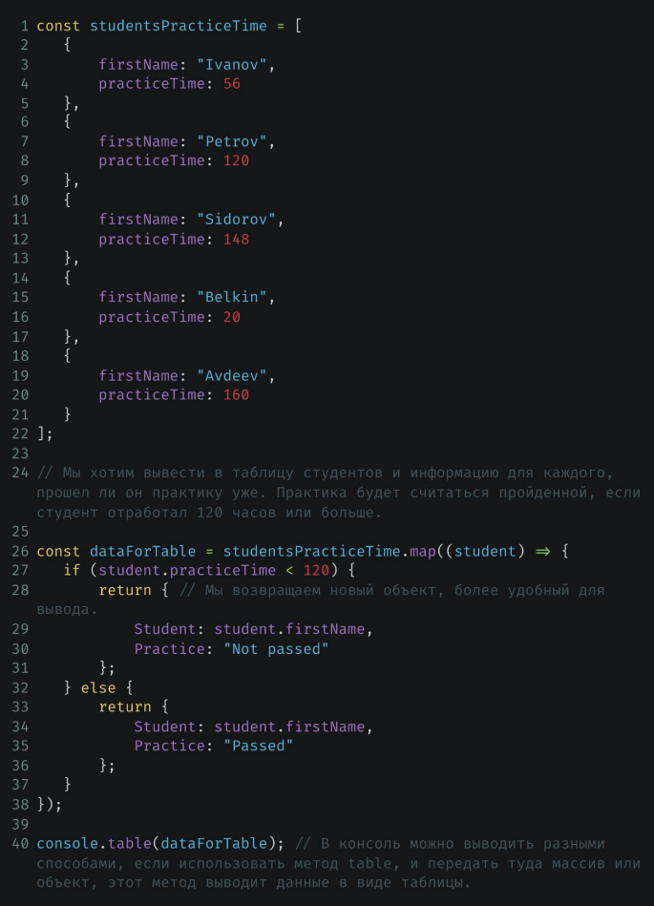 | 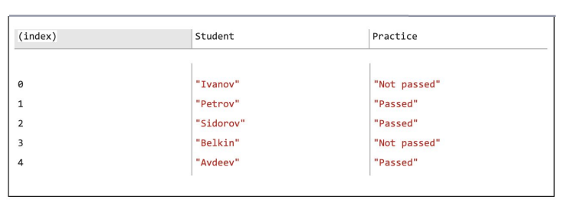
filter |  |  | Семантика array: array.forEach((element, index, array => {}); Пояснение по array! Бывает так, что массив передан не в виде переменной. В таком случае доступ к нему можно получить только через переменную array [1,2,3,4,5].forEach((element, index, array => {}); Семантика map: map.forEach((value, key, map => {});
Важно! Все указанные методы применимы и к Object. Однако для их использования с Object необходимо использовать Object.entries().map() Object.entries().values() Object.entries().keys() | Основной смысл: эта функция возвращает false, если элемент нужно исключить, и true, чтобы он попал в новый массив. Семантика: array.filter((element, index => {}); | Метод filter используется для фильтрации элементов массива по правилу, которое задаёте вы сами. Позволяет исключить из исходного массива лишние элементы и получить новый массив.

reduce
Важно! Все указанные методы применимы и к Object. Однако для их использования с Object необходимо использовать Object.entries().map() Object.entries().values() Object.entries().keys() |  | Метод reduce называют свёрткой, так как он проходится по всему массиву и позволяет собрать и обработать его значения в новую форму. например, в одно значение (допустим сумму значений всех элементов).
 | Чтобы лучше понять этот метод, посмотрим на алгоритм без reduce, а потом оптимизируем его с помощью reduce. | 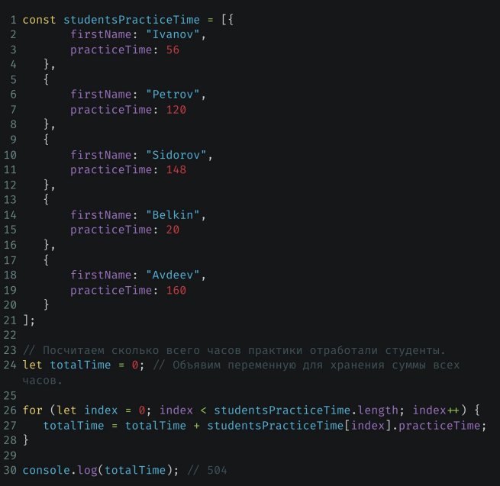 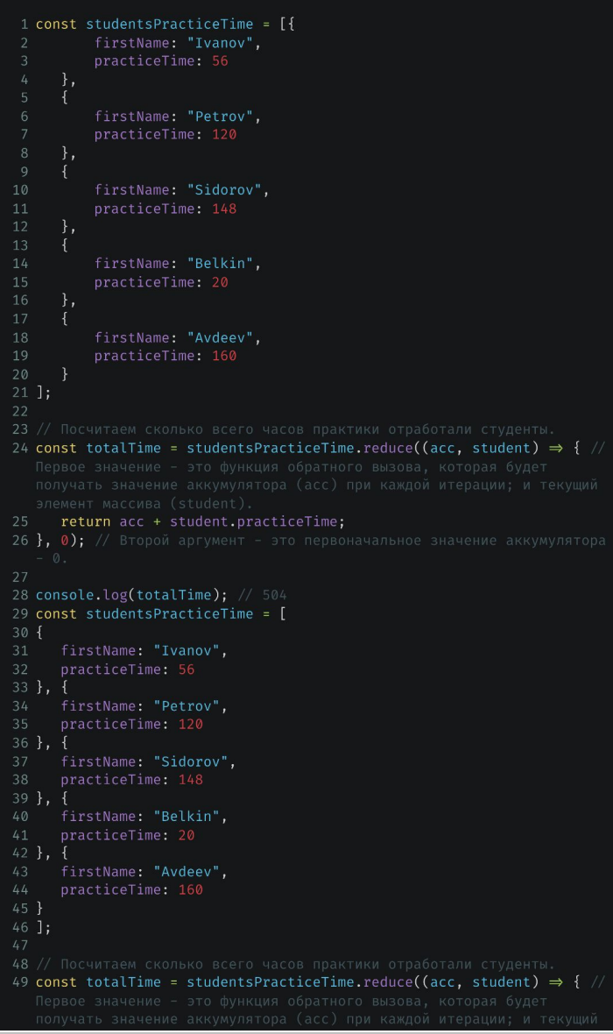
Сумма | const obj = { key1: { key1: 1, key2: 2, key3: 3, }, key2: { key1: 4, key2: 5, key3: 6, }, key3: { key1: 7, key2: 8, key3: 9, }, } console.log(Object.values(obj).reduce((acc, el) => acc + Object.values(el).reduce((acc, el) => acc + el), 0)); | const array1 = [1, 2, 3, 4]; // 0 + 1 + 2 + 3 + 4 const initialValue = 0; const sumWithInitial = array1.reduce( (accumulator, currentValue) => accumulator + currentValue, initialValue, ); console.log(sumWithInitial); // Expected output: 10
Поиск |  | Смотри Java_Junior
some
Важно! Все указанные методы применимы и к Object. Однако для их использования с Object необходимо использовать Object.entries().map() Object.entries().values() Object.entries().keys() | Основной смысл: Функция должна проверить условие и вернуть true, если элемент подходит, и false, если не подходит. Когда будет найден первый подходящий элемент, выполнение метода some прекратится, он вернёт true. Иначе метод пройдёт по всем элементам массива и вернёт false. Если исходный массив пустой, метод сразу вернёт false. | Метод some используется, когда нужно проверить, что в массиве есть хоть один подходящий нам элемент. Например, есть ли среди всех студентов хоть кто-то, кто прошел практику. Принимает функцию обратного вызова, которая вызывается для каждого элемента массива с аргументами: ➜ текущий элемент массива, ➜ его индекс, ➜ весь исходный массив; | Метод удобен для проверки больших массивов, так как останавливается сразу после нахождения подходящего элемента, не тратит ресурсы зря.
 |  | const myArray = ['1', '2', '3'] console.log(myArray.some(element => element === '1')); //true
find
Важно! Все указанные методы применимы и к Object. Однако для их использования с Object необходимо использовать Object.entries().map() Object.entries().values() Object.entries().keys() | Основной смысл: Функция должна идти по массиву и проверять условие, на каждом его элементе. Если условие вернет true, вернуть текущее значение из массива. | Очень важно! Если искомое значение является ссылочным типом данным, то мы получаем не только этот объект, но и ссылку на него в массиве. То есть изменяя поля внутри этого объекта, мы изменяем его и в массиве То есть! Если мы присвоим другой ссылочный объект через = к идентефикатору, в которому хранится найденный объект , то мы потеряем ссылку на найденный ссылочный объект
 |  | 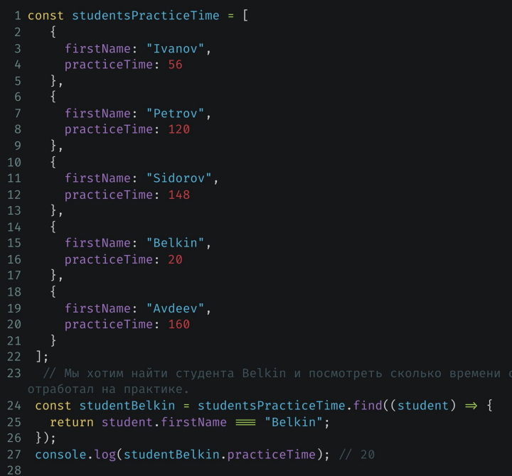
findIndex
 | Основной смысл: Возвращает не объект, а его индекс в массиве
sort
 | Важно! Sort изменяет переданный массив. Передавать в новую переменную не требуется. | console.log(products2.sort((element1, element2) => element1.price - element2.price));
 |  | // 2. Необходимо отсортировать массив products используя метод sort по цене, начиная с самой маленькой, // заканчивая самой большой ценой, после чего вывести отсортированный массив в консоль. const products2 = [ { id: 3, price: 127, photos: [ "1.jpg", "2.jpg", ], }, { id: 5, price: 499, photos: [], }, { id: 10, price: 26, photos: [ "3.jpg", ], }, { id: 8, price: 78, }, ]; console.log(products2.sort((element1, element2) => element1.price - element2.price));
toSorted
 | Важно! toSorted не изменяет переданный массив. Новый отсортированный массив требуется сохранить в новую переменную. | console.log(products2.sort((element1, element2) => element1.price - element2.price));
 |  | // 2. Необходимо отсортировать массив products используя метод sort по цене, начиная с самой маленькой, // заканчивая самой большой ценой, после чего вывести отсортированный массив в консоль. const products2 = [ { id: 3, price: 127, photos: [ "1.jpg", "2.jpg", ], }, { id: 5, price: 499, photos: [], }, { id: 10, price: 26, photos: [ "3.jpg", ], }, { id: 8, price: 78, }, ]; console.log(products2.sort((element1, element2) => element1.price - element2.price));

import export
back
require | const PublController = require('./path/publicationController.js');
module.exports | module.exports = //тут должна быть одна переменная или несколько переменных, объединенных в объект
Пример
 | 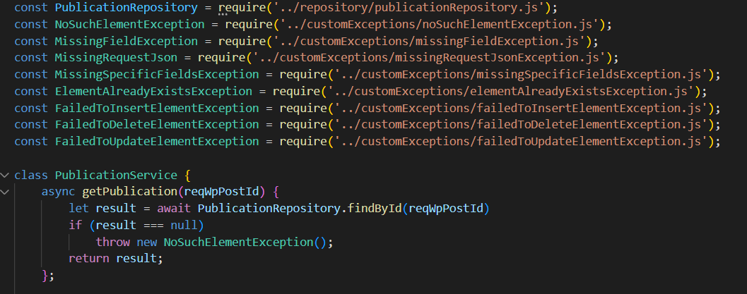 | 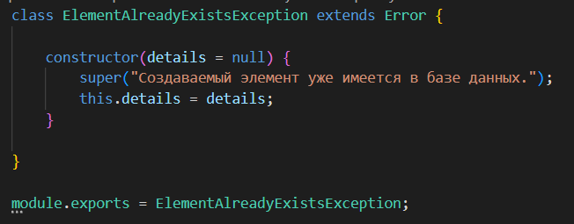

front
import | const PublController = require('./path/publicationController.js');
import | import Bases from './Bases';
export default | export default { sorting: "Sort", byCreationDate:"By creation date", byUpdateDate:"By update date", byRating:"By rating", byDragNDrop:"Manually", }
Пример

Multiimport
front
 | 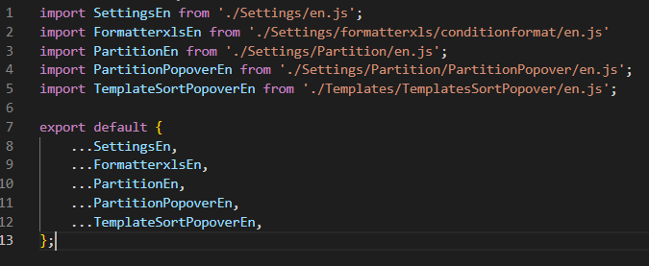 | 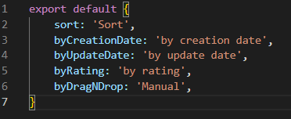
back
 | 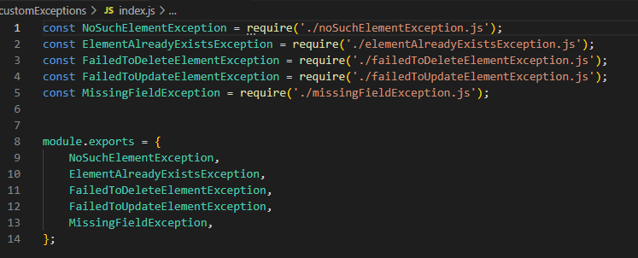

js snippets
Настройка vscode |  |  | Запуск script.js через node.js (необходимо дополнительно установить)
js dom события | 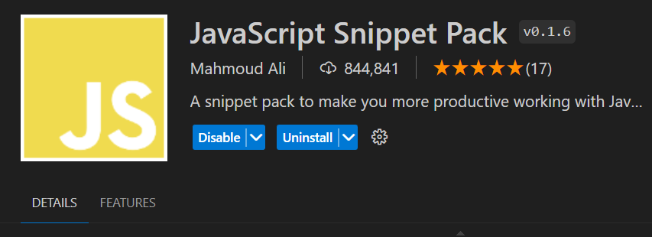
js arrow functions

Кастомные сниппеты
 |  | { // Place your snippets for javascript here. Each snippet is defined under a snippet name and has a prefix, body and // description. The prefix is what is used to trigger the snippet and the body will be expanded and inserted. Possible variables are: // $1, $2 for tab stops, $0 for the final cursor position, and ${1:label}, ${2:another} for placeholders. Placeholders with the // same ids are connected. // Example: // "Print to console": { // "prefix": "log", // "body": [ // "console.log('$1');", // "$2" // ], // "description": "Log output to console" // } "document.querySelector('.class')": { "prefix": "domqs", "body": [ "const someElement = document.querySelector('.class');" ], "description": "select 1st (entry) element by class" }, "document.querySelectorAll('.class')": { "prefix": "domqsa", "body": [ "const someElements = document.querySelectorAll('.class');" ], "description": "select all (entries) elements by class" }, "document.createElement('someTag')": { "prefix": "domce", "body": [ "const someNewElement = document.createElement('someNewTag');", "//const someNewElementText = document.createTextNode('Новый текст someNewTag');", "//someNewElement.appendChild(someNewElementText);", "someNewElement.textContent = 'Новый текст someNewTag';", ], "description": "create <someTag> element " }, "someParentEl.appendChild(someNewTagElement)": { "prefix": "domchap", "body": [ "someParentElement.appendChild(someNewChildElement);", ], "description": "append someNewChildElement to someParentElement" }, "someElement.replaceWith(someChildEl1, someChildEl2...)": { "prefix": "domchre", "body": [ "//someParentElement.replaceChild(someNewChildElement1,someOldChildElement);", "someOldChildElement.replaceWith(someNewChildElement1,someNewChildElement2,...);", ], "description": "replace someOldChildElement with someNewChildElement to someParentElement" }, "someElement.cloneNode(deep)": { "prefix": "domclone", "body": [ "const s

domqs
domqsa
domce
...

